1002
Numero | tribunal | idTribunal | Descricao | Sigla | idtecnologiasite | URL | LOGIN E SENHA OK
5032121-38.2020.8.24.0038 | 8.24 | 1002 | Tribunal de Justiça de Santa Catarina | SC | 1 | https://eproc1g.tjsc.jus.br/eproc/
5002338-81.2020.8.24.0076 | 8.24 | 1002 | Tribunal de Justiça de Santa Catarina | SC | 1 | https://eproc1g.tjsc.jus.br/eproc/
5008946-53.2020.8.24.0090 | 8.24 | 1002 | Tribunal de Justiça de Santa Catarina | SC | 1 | https://eproc1g.tjsc.jus.br/eproc/
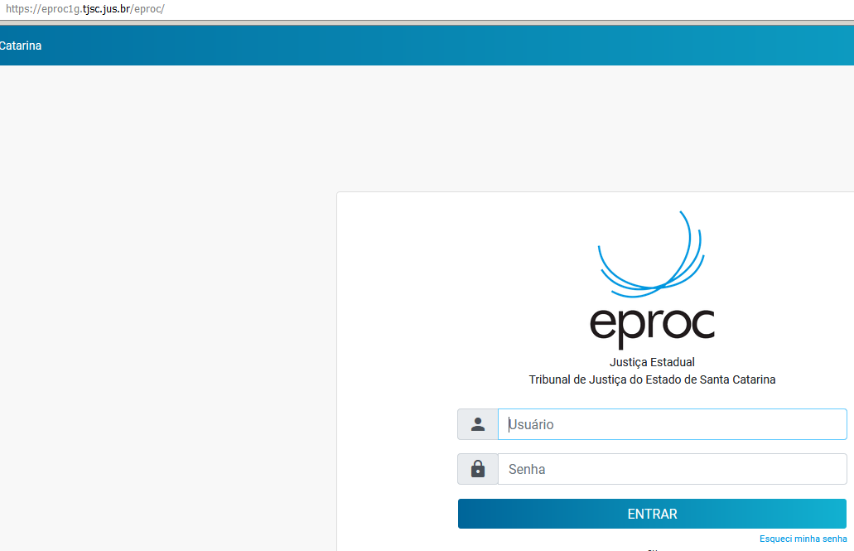
5013980-70.2020.8.24.0005 | 8.24 | 1002 | Tribunal de Justiça de Santa Catarina | SC | 1 | https://eproc1g.tjsc.jus.br/eproc/
5002339-66.2020.8.24.0076 | 8.24 | 1002 | Tribunal de Justiça de Santa Catarina | SC | 1 | https://eproc1g.tjsc.jus.br/eproc/
5003913-31.2020.8.24.0010 | 8.24 | 1002 | Tribunal de Justiça de Santa Catarina | SC | 1 | https://eproc1g.tjsc.jus.br/eproc/
5002327-52.2020.8.24.0076 | 8.24 | 1002 | Tribunal de Justiça de Santa Catarina | SC | 1 | https://eproc1g.tjsc.jus.br/eproc/
5014438-07.2020.8.24.0064 | 8.24 | 1002 | Tribunal de Justiça de Santa Catarina | SC | 1 | https://eproc1g.tjsc.jus.br/eproc/
5003812-43.2020.8.24.0026 | 8.24 | 1002 | Tribunal de Justiça de Santa Catarina | SC | 1 | https://eproc1g.tjsc.jus.br/eproc/
5002974-22.2020.8.24.0052 | 8.24 | 1002 | Tribunal de Justiça de Santa Catarina | SC | 1 | https://eproc1g.tjsc.jus.br/eproc/
5024478-22.2020.8.24.0008 | 8.24 | 1002 | Tribunal de Justiça de Santa Catarina | SC | 1 | https://eproc1g.tjsc.jus.br/eproc/
5003766-54.2020.8.24.0026 | 8.24 | 1002 | Tribunal de Justiça de Santa Catarina | SC | 1 | https://eproc1g.tjsc.jus.br/eproc/
5008957-30.2020.8.24.0075 | 8.24 | 1002 | Tribunal de Justiça de Santa Catarina | SC | 1 | https://eproc1g.tjsc.jus.br/eproc/
5002304-09.2020.8.24.0076 | 8.24 | 1002 | Tribunal de Justiça de Santa Catarina | SC | 1 | https://eproc1g.tjsc.jus.br/eproc/
5008861-67.2020.8.24.0090 | 8.24 | 1002 | Tribunal de Justiça de Santa Catarina | SC | 1 | https://eproc1g.tjsc.jus.br/eproc/
5008924-92.2020.8.24.0090 | 8.24 | 1002 | Tribunal de Justiça de Santa Catarina | SC | 1 | https://eproc1g.tjsc.jus.br/eproc/
5008980-73.2020.8.24.0075 | 8.24 | 1002 | Tribunal de Justiça de Santa Catarina | SC | 1 | https://eproc1g.tjsc.jus.br/eproc/
5063753-30.2020.8.24.0023 | 8.24 | 1002 | Tribunal de Justiça de Santa Catarina | SC | 1 | https://eproc1g.tjsc.jus.br/eproc/
5008897-12.2020.8.24.0090 | 8.24 | 1002 | Tribunal de Justiça de Santa Catarina | SC | 1 | https://eproc1g.tjsc.jus.br/eproc/
5031796-63.2020.8.24.0038 | 8.24 | 1002 | Tribunal de Justiça de Santa Catarina | SC | 1 | https://eproc1g.tjsc.jus.br/eproc/
5011365-14.2020.8.24.0036 | 8.24 | 1002 | Tribunal de Justiça de Santa Catarina | SC | 1 | https://eproc1g.tjsc.jus.br/eproc/
5014639-96.2020.8.24.0064 | 8.24 | 1002 | Tribunal de Justiça de Santa Catarina | SC | 1 | https://eproc1g.tjsc.jus.br/eproc/
5005019-51.2020.8.24.0067 | 8.24 | 1002 | Tribunal de Justiça de Santa Catarina | SC | 1 | https://eproc1g.tjsc.jus.br/eproc/
5024607-27.2020.8.24.0008 | 8.24 | 1002 | Tribunal de Justiça de Santa Catarina | SC | 1 | https://eproc1g.tjsc.jus.br/eproc/ | TODOS OS PROCESSOS ONDE A URL APONTA PARA ESAJ SE ENCONTRAM NO EPROC
5002325-82.2020.8.24.0076 | 8.24 | 1002 | Tribunal de Justiça de Santa Catarina | SC | 1 | https://eproc1g.tjsc.jus.br/eproc/
5014710-98.2020.8.24.0064 | 8.24 | 1002 | Tribunal de Justiça de Santa Catarina | SC | 1 | https://eproc1g.tjsc.jus.br/eproc/
5008968-14.2020.8.24.0090 | 8.24 | 1002 | Tribunal de Justiça de Santa Catarina | SC | 1 | https://eproc1g.tjsc.jus.br/eproc/
5002119-49.2020.8.24.0050 | 8.24 | 1002 | Tribunal de Justiça de Santa Catarina | SC | 1 | https://eproc1g.tjsc.jus.br/eproc/
5014795-84.2020.8.24.0064 | 8.24 | 1002 | Tribunal de Justiça de Santa Catarina | SC | 1 | https://eproc1g.tjsc.jus.br/eproc/
5002728-45.2020.8.24.0078 | 8.24 | 1002 | Tribunal de Justiça de Santa Catarina | SC | 1 | https://eproc1g.tjsc.jus.br/eproc/
5004700-77.2020.8.24.0069 | 8.24 | 1002 | Tribunal de Justiça de Santa Catarina | SC | 1 | https://eproc1g.tjsc.jus.br/eproc/
5032310-16.2020.8.24.0038 | 8.24 | 1002 | Tribunal de Justiça de Santa Catarina | SC | 1 | https://eproc1g.tjsc.jus.br/eproc/
5014855-57.2020.8.24.0064 | 8.24 | 1002 | Tribunal de Justiça de Santa Catarina | SC | 1 | https://eproc1g.tjsc.jus.br/eproc/
5002364-79.2020.8.24.0076 | 8.24 | 1002 | Tribunal de Justiça de Santa Catarina | SC | 1 | https://eproc1g.tjsc.jus.br/eproc/
5009216-25.2020.8.24.0075 | 8.24 | 1002 | Tribunal de Justiça de Santa Catarina | SC | 1 | https://eproc1g.tjsc.jus.br/eproc/
5003119-18.2020.8.24.0072 | 8.24 | 1002 | Tribunal de Justiça de Santa Catarina | SC | 1 | https://eproc1g.tjsc.jus.br/eproc/
5032495-54.2020.8.24.0038 | 8.24 | 1002 | Tribunal de Justiça de Santa Catarina | SC | 1 | https://eproc1g.tjsc.jus.br/eproc/
5014861-64.2020.8.24.0064 | 8.24 | 1002 | Tribunal de Justiça de Santa Catarina | SC | 1 | https://eproc1g.tjsc.jus.br/eproc/
5004395-54.2020.8.24.0082 | 8.24 | 1002 | Tribunal de Justiça de Santa Catarina | SC | 1 | https://eproc1g.tjsc.jus.br/eproc/
5015200-98.2020.8.24.0039 | 8.24 | 1002 | Tribunal de Justiça de Santa Catarina | SC | 1 | https://eproc1g.tjsc.jus.br/eproc/
5015226-56.2020.8.24.0020 | 8.24 | 1002 | Tribunal de Justiça de Santa Catarina | SC | 1 | https://eproc1g.tjsc.jus.br/eproc/
5009340-06.2020.8.24.0011 | 8.24 | 1002 | Tribunal de Justiça de Santa Catarina | SC | 1 | https://eproc1g.tjsc.jus.br/eproc/
5024941-61.2020.8.24.0008 | 8.24 | 1002 | Tribunal de Justiça de Santa Catarina | SC | 1 | https://eproc1g.tjsc.jus.br/eproc/
5019200-62.2020.8.24.0033 | 8.24 | 1002 | Tribunal de Justiça de Santa Catarina | SC | 1 | https://eproc1g.tjsc.jus.br/eproc/
5002386-40.2020.8.24.0076 | 8.24 | 1002 | Tribunal de Justiça de Santa Catarina | SC | 1 | https://eproc1g.tjsc.jus.br/eproc/
5019203-17.2020.8.24.0033 | 8.24 | 1002 | Tribunal de Justiça de Santa Catarina | SC | 1 | https://eproc1g.tjsc.jus.br/eproc/
5009086-87.2020.8.24.0090 | 8.24 | 1002 | Tribunal de Justiça de Santa Catarina | SC | 1 | https://eproc1g.tjsc.jus.br/eproc/
5024978-88.2020.8.24.0008 | 8.24 | 1002 | Tribunal de Justiça de Santa Catarina | SC | 1 | https://eproc1g.tjsc.jus.br/eproc/
5002405-46.2020.8.24.0076 | 8.24 | 1002 | Tribunal de Justiça de Santa Catarina | SC | 1 | https://eproc1g.tjsc.jus.br/eproc/
5002408-98.2020.8.24.0076 | 8.24 | 1002 | Tribunal de Justiça de Santa Catarina | SC | 1 | https://eproc1g.tjsc.jus.br/eproc/
5020393-60.2020.8.24.0018 | 8.24 | 1002 | Tribunal de Justiça de Santa Catarina | SC | 1 | https://eproc1g.tjsc.jus.br/eproc/
5032978-84.2020.8.24.0038 | 8.24 | 1002 | Tribunal de Justiça de Santa Catarina | SC | 1 | https://eproc1g.tjsc.jus.br/eproc/
5002409-83.2020.8.24.0076 | 8.24 | 1002 | Tribunal de Justiça de Santa Catarina | SC | 1 | https://eproc1g.tjsc.jus.br/eproc/
5004209-60.2020.8.24.0040 | 8.24 | 1002 | Tribunal de Justiça de Santa Catarina | SC | 1 | https://eproc1g.tjsc.jus.br/eproc/
5033197-97.2020.8.24.0038 | 8.24 | 1002 | Tribunal de Justiça de Santa Catarina | SC | 1 | https://eproc1g.tjsc.jus.br/eproc/
5002410-68.2020.8.24.0076 | 8.24 | 1002 | Tribunal de Justiça de Santa Catarina | SC | 1 | https://eproc1g.tjsc.jus.br/eproc/
5002417-60.2020.8.24.0076 | 8.24 | 1002 | Tribunal de Justiça de Santa Catarina | SC | 1 | https://eproc1g.tjsc.jus.br/eproc/
5009379-57.2020.8.24.0090 | 8.24 | 1002 | Tribunal de Justiça de Santa Catarina | SC | 1 | https://eproc1g.tjsc.jus.br/eproc/
5006357-87.2020.8.24.0058 | 8.24 | 1002 | Tribunal de Justiça de Santa Catarina | SC | 1 | https://eproc1g.tjsc.jus.br/eproc/
5007167-82.2020.8.24.0019 | 8.24 | 1002 | Tribunal de Justiça de Santa Catarina | SC | 1 | https://eproc1g.tjsc.jus.br/eproc/
5001462-71.2020.8.24.0159 | 8.24 | 1002 | Tribunal de Justiça de Santa Catarina | SC | 1 | https://eproc1g.tjsc.jus.br/eproc/
5009338-38.2020.8.24.0075 | 8.24 | 1002 | Tribunal de Justiça de Santa Catarina | SC | 1 | https://eproc1g.tjsc.jus.br/eproc/
5000885-38.2020.8.24.0242 | 8.24 | 1002 | Tribunal de Justiça de Santa Catarina | SC | 1 | https://eproc1g.tjsc.jus.br/eproc/
5002762-20.2020.8.24.0078 | 8.24 | 1002 | Tribunal de Justiça de Santa Catarina | SC | 1 | https://eproc1g.tjsc.jus.br/eproc/
5003759-14.2020.8.24.0139 | 8.24 | 1002 | Tribunal de Justiça de Santa Catarina | SC | 1 | https://eproc1g.tjsc.jus.br/eproc/
5032728-51.2020.8.24.0038 | 8.24 | 1002 | Tribunal de Justiça de Santa Catarina | SC | 1 | https://eproc1g.tjsc.jus.br/eproc/
5015328-78.2020.8.24.0020 | 8.24 | 1002 | Tribunal de Justiça de Santa Catarina | SC | 1 | https://eproc1g.tjsc.jus.br/eproc/
5014989-84.2020.8.24.0064 | 8.24 | 1002 | Tribunal de Justiça de Santa Catarina | SC | 1 | https://eproc1g.tjsc.jus.br/eproc/
5014977-70.2020.8.24.0064 | 8.24 | 1002 | Tribunal de Justiça de Santa Catarina | SC | 1 | https://eproc1g.tjsc.jus.br/eproc/
5014991-54.2020.8.24.0064 | 8.24 | 1002 | Tribunal de Justiça de Santa Catarina | SC | 1 | https://eproc1g.tjsc.jus.br/eproc/
5002411-53.2020.8.24.0076 | 8.24 | 1002 | Tribunal de Justiça de Santa Catarina | SC | 1 | https://eproc1g.tjsc.jus.br/eproc/
5033013-44.2020.8.24.0038 | 8.24 | 1002 | Tribunal de Justiça de Santa Catarina | SC | 1 | https://eproc1g.tjsc.jus.br/eproc/
5019441-36.2020.8.24.0033 | 8.24 | 1002 | Tribunal de Justiça de Santa Catarina | SC | 1 | https://eproc1g.tjsc.jus.br/eproc/
5020420-43.2020.8.24.0018 | 8.24 | 1002 | Tribunal de Justiça de Santa Catarina | SC | 1 | https://eproc1g.tjsc.jus.br/eproc/
5033340-86.2020.8.24.0038 | 8.24 | 1002 | Tribunal de Justiça de Santa Catarina | SC | 1 | https://eproc1g.tjsc.jus.br/eproc/
5002422-82.2020.8.24.0076 | 8.24 | 1002 | Tribunal de Justiça de Santa Catarina | SC | 1 | https://eproc1g.tjsc.jus.br/eproc/
0000106-28.2020.8.24.0030 | 8.24 | 1002 | Tribunal de Justiça de Santa Catarina | SC | 1 | https://eproc1g.tjsc.jus.br/eproc/
5015140-50.2020.8.24.0064 | 8.24 | 1002 | Tribunal de Justiça de Santa Catarina | SC | 1 | https://eproc1g.tjsc.jus.br/eproc/
5009501-70.2020.8.24.0090 | 8.24 | 1002 | Tribunal de Justiça de Santa Catarina | SC | 1 | https://eproc1g.tjsc.jus.br/eproc/
5009468-80.2020.8.24.0090 | 8.24 | 1002 | Tribunal de Justiça de Santa Catarina | SC | 1 | https://eproc1g.tjsc.jus.br/eproc/
5002423-67.2020.8.24.0076 | 8.24 | 1002 | Tribunal de Justiça de Santa Catarina | SC | 1 | https://eproc1g.tjsc.jus.br/eproc/
5002424-52.2020.8.24.0076 | 8.24 | 1002 | Tribunal de Justiça de Santa Catarina | SC | 1 | https://eproc1g.tjsc.jus.br/eproc/
5004190-71.2020.8.24.0002 | 8.24 | 1002 | Tribunal de Justiça de Santa Catarina | SC | 1 | https://eproc1g.tjsc.jus.br/eproc/
5002815-98.2020.8.24.0078 | 8.24 | 1002 | Tribunal de Justiça de Santa Catarina | SC | 1 | https://eproc1g.tjsc.jus.br/eproc/
5011802-28.2020.8.24.0045 | 8.24 | 1002 | Tribunal de Justiça de Santa Catarina | SC | 1 | https://eproc1g.tjsc.jus.br/eproc/
5001559-58.2020.8.24.0034 | 8.24 | 1002 | Tribunal de Justiça de Santa Catarina | SC | 1 | https://eproc1g.tjsc.jus.br/eproc/
5002104-20.2020.8.24.0167 | 8.24 | 1002 | Tribunal de Justiça de Santa Catarina | SC | 1 | https://eproc1g.tjsc.jus.br/eproc/
5019878-77.2020.8.24.0033 | 8.24 | 1002 | Tribunal de Justiça de Santa Catarina | SC | 1 | https://eproc1g.tjsc.jus.br/eproc/
5034097-80.2020.8.24.0038 | 8.24 | 1002 | Tribunal de Justiça de Santa Catarina | SC | 1 | https://eproc1g.tjsc.jus.br/eproc/
5025839-74.2020.8.24.0008 | 8.24 | 1002 | Tribunal de Justiça de Santa Catarina | SC | 1 | https://eproc1g.tjsc.jus.br/eproc/
5002692-91.2020.8.24.0081 | 8.24 | 1002 | Tribunal de Justiça de Santa Catarina | SC | 1 | https://eproc1g.tjsc.jus.br/eproc/
5003982-15.2020.8.24.0026 | 8.24 | 1002 | Tribunal de Justiça de Santa Catarina | SC | 1 | https://eproc1g.tjsc.jus.br/eproc/
5009741-59.2020.8.24.0090 | 8.24 | 1002 | Tribunal de Justiça de Santa Catarina | SC | 1 | https://eproc1g.tjsc.jus.br/eproc/
5020871-68.2020.8.24.0018 | 8.24 | 1002 | Tribunal de Justiça de Santa Catarina | SC | 1 | https://eproc1g.tjsc.jus.br/eproc/
5012125-60.2020.8.24.0036 | 8.24 | 1002 | Tribunal de Justiça de Santa Catarina | SC | 1 | https://eproc1g.tjsc.jus.br/eproc/
5032121-38.2020.8.24.0038 | 8.24 | 1002 | Tribunal de Justiça de Santa Catarina | SC | 1 | https://eproc1g.tjsc.jus.br/eproc/controlador.php?acao=processo_consultar&acao_origem=consultar&hash=
5002338-81.2020.8.24.0076 | 8.24 | 1002 | Tribunal de Justiça de Santa Catarina | SC | 1 | https://eproc1g.tjsc.jus.br/eproc/controlador.php?acao=processo_consultar&acao_origem=consultar&hash=
5008946-53.2020.8.24.0090 | 8.24 | 1002 | Tribunal de Justiça de Santa Catarina | SC | 1 | https://eproc1g.tjsc.jus.br/eproc/controlador.php?acao=processo_consultar&acao_origem=consultar&hash=
5013980-70.2020.8.24.0005 | 8.24 | 1002 | Tribunal de Justiça de Santa Catarina | SC | 1 | https://eproc1g.tjsc.jus.br/eproc/controlador.php?acao=processo_consultar&acao_origem=consultar&hash=
5002339-66.2020.8.24.0076 | 8.24 | 1002 | Tribunal de Justiça de Santa Catarina | SC | 1 | https://eproc1g.tjsc.jus.br/eproc/controlador.php?acao=processo_consultar&acao_origem=consultar&hash=
5003913-31.2020.8.24.0010 | 8.24 | 1002 | Tribunal de Justiça de Santa Catarina | SC | 1 | https://eproc1g.tjsc.jus.br/eproc/controlador.php?acao=processo_consultar&acao_origem=consultar&hash=
5002327-52.2020.8.24.0076 | 8.24 | 1002 | Tribunal de Justiça de Santa Catarina | SC | 1 | https://eproc1g.tjsc.jus.br/eproc/controlador.php?acao=processo_consultar&acao_origem=consultar&hash=
5014438-07.2020.8.24.0064 | 8.24 | 1002 | Tribunal de Justiça de Santa Catarina | SC | 1 | https://eproc1g.tjsc.jus.br/eproc/controlador.php?acao=processo_consultar&acao_origem=consultar&hash=
5003812-43.2020.8.24.0026 | 8.24 | 1002 | Tribunal de Justiça de Santa Catarina | SC | 1 | https://eproc1g.tjsc.jus.br/eproc/controlador.php?acao=processo_consultar&acao_origem=consultar&hash=
5002974-22.2020.8.24.0052 | 8.24 | 1002 | Tribunal de Justiça de Santa Catarina | SC | 1 | https://eproc1g.tjsc.jus.br/eproc/controlador.php?acao=processo_consultar&acao_origem=consultar&hash=
5024478-22.2020.8.24.0008 | 8.24 | 1002 | Tribunal de Justiça de Santa Catarina | SC | 1 | https://eproc1g.tjsc.jus.br/eproc/controlador.php?acao=processo_consultar&acao_origem=consultar&hash=
5003766-54.2020.8.24.0026 | 8.24 | 1002 | Tribunal de Justiça de Santa Catarina | SC | 1 | https://eproc1g.tjsc.jus.br/eproc/controlador.php?acao=processo_consultar&acao_origem=consultar&hash=
5008957-30.2020.8.24.0075 | 8.24 | 1002 | Tribunal de Justiça de Santa Catarina | SC | 1 | https://eproc1g.tjsc.jus.br/eproc/controlador.php?acao=processo_consultar&acao_origem=consultar&hash=
5002304-09.2020.8.24.0076 | 8.24 | 1002 | Tribunal de Justiça de Santa Catarina | SC | 1 | https://eproc1g.tjsc.jus.br/eproc/controlador.php?acao=processo_consultar&acao_origem=consultar&hash=
5008861-67.2020.8.24.0090 | 8.24 | 1002 | Tribunal de Justiça de Santa Catarina | SC | 1 | https://eproc1g.tjsc.jus.br/eproc/controlador.php?acao=processo_consultar&acao_origem=consultar&hash=
5008924-92.2020.8.24.0090 | 8.24 | 1002 | Tribunal de Justiça de Santa Catarina | SC | 1 | https://eproc1g.tjsc.jus.br/eproc/controlador.php?acao=processo_consultar&acao_origem=consultar&hash=
5008980-73.2020.8.24.0075 | 8.24 | 1002 | Tribunal de Justiça de Santa Catarina | SC | 1 | https://eproc1g.tjsc.jus.br/eproc/controlador.php?acao=processo_consultar&acao_origem=consultar&hash=
5063753-30.2020.8.24.0023 | 8.24 | 1002 | Tribunal de Justiça de Santa Catarina | SC | 1 | https://eproc1g.tjsc.jus.br/eproc/controlador.php?acao=processo_consultar&acao_origem=consultar&hash=
5008897-12.2020.8.24.0090 | 8.24 | 1002 | Tribunal de Justiça de Santa Catarina | SC | 1 | https://eproc1g.tjsc.jus.br/eproc/controlador.php?acao=processo_consultar&acao_origem=consultar&hash=
5031796-63.2020.8.24.0038 | 8.24 | 1002 | Tribunal de Justiça de Santa Catarina | SC | 1 | https://eproc1g.tjsc.jus.br/eproc/controlador.php?acao=processo_consultar&acao_origem=consultar&hash=
5011365-14.2020.8.24.0036 | 8.24 | 1002 | Tribunal de Justiça de Santa Catarina | SC | 1 | https://eproc1g.tjsc.jus.br/eproc/controlador.php?acao=processo_consultar&acao_origem=consultar&hash=
5014639-96.2020.8.24.0064 | 8.24 | 1002 | Tribunal de Justiça de Santa Catarina | SC | 1 | https://eproc1g.tjsc.jus.br/eproc/controlador.php?acao=processo_consultar&acao_origem=consultar&hash=
5005019-51.2020.8.24.0067 | 8.24 | 1002 | Tribunal de Justiça de Santa Catarina | SC | 1 | https://eproc1g.tjsc.jus.br/eproc/controlador.php?acao=processo_consultar&acao_origem=consultar&hash=
5024607-27.2020.8.24.0008 | 8.24 | 1002 | Tribunal de Justiça de Santa Catarina | SC | 1 | https://eproc1g.tjsc.jus.br/eproc/controlador.php?acao=processo_consultar&acao_origem=consultar&hash=
5002325-82.2020.8.24.0076 | 8.24 | 1002 | Tribunal de Justiça de Santa Catarina | SC | 1 | https://eproc1g.tjsc.jus.br/eproc/controlador.php?acao=processo_consultar&acao_origem=consultar&hash=
5014710-98.2020.8.24.0064 | 8.24 | 1002 | Tribunal de Justiça de Santa Catarina | SC | 1 | https://eproc1g.tjsc.jus.br/eproc/controlador.php?acao=processo_consultar&acao_origem=consultar&hash=
5008968-14.2020.8.24.0090 | 8.24 | 1002 | Tribunal de Justiça de Santa Catarina | SC | 1 | https://eproc1g.tjsc.jus.br/eproc/controlador.php?acao=processo_consultar&acao_origem=consultar&hash=
5002119-49.2020.8.24.0050 | 8.24 | 1002 | Tribunal de Justiça de Santa Catarina | SC | 1 | https://eproc1g.tjsc.jus.br/eproc/controlador.php?acao=processo_consultar&acao_origem=consultar&hash=
5014795-84.2020.8.24.0064 | 8.24 | 1002 | Tribunal de Justiça de Santa Catarina | SC | 1 | https://eproc1g.tjsc.jus.br/eproc/controlador.php?acao=processo_consultar&acao_origem=consultar&hash=
5002728-45.2020.8.24.0078 | 8.24 | 1002 | Tribunal de Justiça de Santa Catarina | SC | 1 | https://eproc1g.tjsc.jus.br/eproc/controlador.php?acao=processo_consultar&acao_origem=consultar&hash=
5004700-77.2020.8.24.0069 | 8.24 | 1002 | Tribunal de Justiça de Santa Catarina | SC | 1 | https://eproc1g.tjsc.jus.br/eproc/controlador.php?acao=processo_consultar&acao_origem=consultar&hash=
5032310-16.2020.8.24.0038 | 8.24 | 1002 | Tribunal de Justiça de Santa Catarina | SC | 1 | https://eproc1g.tjsc.jus.br/eproc/controlador.php?acao=processo_consultar&acao_origem=consultar&hash=
5014855-57.2020.8.24.0064 | 8.24 | 1002 | Tribunal de Justiça de Santa Catarina | SC | 1 | https://eproc1g.tjsc.jus.br/eproc/controlador.php?acao=processo_consultar&acao_origem=consultar&hash=
5002364-79.2020.8.24.0076 | 8.24 | 1002 | Tribunal de Justiça de Santa Catarina | SC | 1 | https://eproc1g.tjsc.jus.br/eproc/controlador.php?acao=processo_consultar&acao_origem=consultar&hash=
5009216-25.2020.8.24.0075 | 8.24 | 1002 | Tribunal de Justiça de Santa Catarina | SC | 1 | https://eproc1g.tjsc.jus.br/eproc/controlador.php?acao=processo_consultar&acao_origem=consultar&hash=
5003119-18.2020.8.24.0072 | 8.24 | 1002 | Tribunal de Justiça de Santa Catarina | SC | 1 | https://eproc1g.tjsc.jus.br/eproc/controlador.php?acao=processo_consultar&acao_origem=consultar&hash=
5032495-54.2020.8.24.0038 | 8.24 | 1002 | Tribunal de Justiça de Santa Catarina | SC | 1 | https://eproc1g.tjsc.jus.br/eproc/controlador.php?acao=processo_consultar&acao_origem=consultar&hash=
5014861-64.2020.8.24.0064 | 8.24 | 1002 | Tribunal de Justiça de Santa Catarina | SC | 1 | https://eproc1g.tjsc.jus.br/eproc/controlador.php?acao=processo_consultar&acao_origem=consultar&hash=
5004395-54.2020.8.24.0082 | 8.24 | 1002 | Tribunal de Justiça de Santa Catarina | SC | 1 | https://eproc1g.tjsc.jus.br/eproc/controlador.php?acao=processo_consultar&acao_origem=consultar&hash=
5015200-98.2020.8.24.0039 | 8.24 | 1002 | Tribunal de Justiça de Santa Catarina | SC | 1 | https://eproc1g.tjsc.jus.br/eproc/controlador.php?acao=processo_consultar&acao_origem=consultar&hash=
5015226-56.2020.8.24.0020 | 8.24 | 1002 | Tribunal de Justiça de Santa Catarina | SC | 1 | https://eproc1g.tjsc.jus.br/eproc/controlador.php?acao=processo_consultar&acao_origem=consultar&hash=
5009340-06.2020.8.24.0011 | 8.24 | 1002 | Tribunal de Justiça de Santa Catarina | SC | 1 | https://eproc1g.tjsc.jus.br/eproc/controlador.php?acao=processo_consultar&acao_origem=consultar&hash=
5024941-61.2020.8.24.0008 | 8.24 | 1002 | Tribunal de Justiça de Santa Catarina | SC | 1 | https://eproc1g.tjsc.jus.br/eproc/controlador.php?acao=processo_consultar&acao_origem=consultar&hash=
5019200-62.2020.8.24.0033 | 8.24 | 1002 | Tribunal de Justiça de Santa Catarina | SC | 1 | https://eproc1g.tjsc.jus.br/eproc/controlador.php?acao=processo_consultar&acao_origem=consultar&hash=
5002386-40.2020.8.24.0076 | 8.24 | 1002 | Tribunal de Justiça de Santa Catarina | SC | 1 | https://eproc1g.tjsc.jus.br/eproc/controlador.php?acao=processo_consultar&acao_origem=consultar&hash=
5019203-17.2020.8.24.0033 | 8.24 | 1002 | Tribunal de Justiça de Santa Catarina | SC | 1 | https://eproc1g.tjsc.jus.br/eproc/controlador.php?acao=processo_consultar&acao_origem=consultar&hash=
5009086-87.2020.8.24.0090 | 8.24 | 1002 | Tribunal de Justiça de Santa Catarina | SC | 1 | https://eproc1g.tjsc.jus.br/eproc/controlador.php?acao=processo_consultar&acao_origem=consultar&hash=
5024978-88.2020.8.24.0008 | 8.24 | 1002 | Tribunal de Justiça de Santa Catarina | SC | 1 | https://eproc1g.tjsc.jus.br/eproc/controlador.php?acao=processo_consultar&acao_origem=consultar&hash=
5002405-46.2020.8.24.0076 | 8.24 | 1002 | Tribunal de Justiça de Santa Catarina | SC | 1 | https://eproc1g.tjsc.jus.br/eproc/controlador.php?acao=processo_consultar&acao_origem=consultar&hash=
5002408-98.2020.8.24.0076 | 8.24 | 1002 | Tribunal de Justiça de Santa Catarina | SC | 1 | https://eproc1g.tjsc.jus.br/eproc/controlador.php?acao=processo_consultar&acao_origem=consultar&hash=
5020393-60.2020.8.24.0018 | 8.24 | 1002 | Tribunal de Justiça de Santa Catarina | SC | 1 | https://eproc1g.tjsc.jus.br/eproc/controlador.php?acao=processo_consultar&acao_origem=consultar&hash=
5032978-84.2020.8.24.0038 | 8.24 | 1002 | Tribunal de Justiça de Santa Catarina | SC | 1 | https://eproc1g.tjsc.jus.br/eproc/controlador.php?acao=processo_consultar&acao_origem=consultar&hash=
5002409-83.2020.8.24.0076 | 8.24 | 1002 | Tribunal de Justiça de Santa Catarina | SC | 1 | https://eproc1g.tjsc.jus.br/eproc/controlador.php?acao=processo_consultar&acao_origem=consultar&hash=
5004209-60.2020.8.24.0040 | 8.24 | 1002 | Tribunal de Justiça de Santa Catarina | SC | 1 | https://eproc1g.tjsc.jus.br/eproc/controlador.php?acao=processo_consultar&acao_origem=consultar&hash=
5033197-97.2020.8.24.0038 | 8.24 | 1002 | Tribunal de Justiça de Santa Catarina | SC | 1 | https://eproc1g.tjsc.jus.br/eproc/controlador.php?acao=processo_consultar&acao_origem=consultar&hash=
5002410-68.2020.8.24.0076 | 8.24 | 1002 | Tribunal de Justiça de Santa Catarina | SC | 1 | https://eproc1g.tjsc.jus.br/eproc/controlador.php?acao=processo_consultar&acao_origem=consultar&hash=
5002417-60.2020.8.24.0076 | 8.24 | 1002 | Tribunal de Justiça de Santa Catarina | SC | 1 | https://eproc1g.tjsc.jus.br/eproc/controlador.php?acao=processo_consultar&acao_origem=consultar&hash=
5009379-57.2020.8.24.0090 | 8.24 | 1002 | Tribunal de Justiça de Santa Catarina | SC | 1 | https://eproc1g.tjsc.jus.br/eproc/controlador.php?acao=processo_consultar&acao_origem=consultar&hash=
5006357-87.2020.8.24.0058 | 8.24 | 1002 | Tribunal de Justiça de Santa Catarina | SC | 1 | https://eproc1g.tjsc.jus.br/eproc/controlador.php?acao=processo_consultar&acao_origem=consultar&hash=
5007167-82.2020.8.24.0019 | 8.24 | 1002 | Tribunal de Justiça de Santa Catarina | SC | 1 | https://eproc1g.tjsc.jus.br/eproc/controlador.php?acao=processo_consultar&acao_origem=consultar&hash=
5001462-71.2020.8.24.0159 | 8.24 | 1002 | Tribunal de Justiça de Santa Catarina | SC | 1 | https://eproc1g.tjsc.jus.br/eproc/controlador.php?acao=processo_consultar&acao_origem=consultar&hash=
5009338-38.2020.8.24.0075 | 8.24 | 1002 | Tribunal de Justiça de Santa Catarina | SC | 1 | https://eproc1g.tjsc.jus.br/eproc/controlador.php?acao=processo_consultar&acao_origem=consultar&hash=
5000885-38.2020.8.24.0242 | 8.24 | 1002 | Tribunal de Justiça de Santa Catarina | SC | 1 | https://eproc1g.tjsc.jus.br/eproc/controlador.php?acao=processo_consultar&acao_origem=consultar&hash=
5002762-20.2020.8.24.0078 | 8.24 | 1002 | Tribunal de Justiça de Santa Catarina | SC | 1 | https://eproc1g.tjsc.jus.br/eproc/controlador.php?acao=processo_consultar&acao_origem=consultar&hash=
5003759-14.2020.8.24.0139 | 8.24 | 1002 | Tribunal de Justiça de Santa Catarina | SC | 1 | https://eproc1g.tjsc.jus.br/eproc/controlador.php?acao=processo_consultar&acao_origem=consultar&hash=
5032728-51.2020.8.24.0038 | 8.24 | 1002 | Tribunal de Justiça de Santa Catarina | SC | 1 | https://eproc1g.tjsc.jus.br/eproc/controlador.php?acao=processo_consultar&acao_origem=consultar&hash=
5015328-78.2020.8.24.0020 | 8.24 | 1002 | Tribunal de Justiça de Santa Catarina | SC | 1 | https://eproc1g.tjsc.jus.br/eproc/controlador.php?acao=processo_consultar&acao_origem=consultar&hash=
5014989-84.2020.8.24.0064 | 8.24 | 1002 | Tribunal de Justiça de Santa Catarina | SC | 1 | https://eproc1g.tjsc.jus.br/eproc/controlador.php?acao=processo_consultar&acao_origem=consultar&hash=
5014977-70.2020.8.24.0064 | 8.24 | 1002 | Tribunal de Justiça de Santa Catarina | SC | 1 | https://eproc1g.tjsc.jus.br/eproc/controlador.php?acao=processo_consultar&acao_origem=consultar&hash=
5014991-54.2020.8.24.0064 | 8.24 | 1002 | Tribunal de Justiça de Santa Catarina | SC | 1 | https://eproc1g.tjsc.jus.br/eproc/controlador.php?acao=processo_consultar&acao_origem=consultar&hash=
5002411-53.2020.8.24.0076 | 8.24 | 1002 | Tribunal de Justiça de Santa Catarina | SC | 1 | https://eproc1g.tjsc.jus.br/eproc/controlador.php?acao=processo_consultar&acao_origem=consultar&hash=
5033013-44.2020.8.24.0038 | 8.24 | 1002 | Tribunal de Justiça de Santa Catarina | SC | 1 | https://eproc1g.tjsc.jus.br/eproc/controlador.php?acao=processo_consultar&acao_origem=consultar&hash=
5019441-36.2020.8.24.0033 | 8.24 | 1002 | Tribunal de Justiça de Santa Catarina | SC | 1 | https://eproc1g.tjsc.jus.br/eproc/controlador.php?acao=processo_consultar&acao_origem=consultar&hash=
5020420-43.2020.8.24.0018 | 8.24 | 1002 | Tribunal de Justiça de Santa Catarina | SC | 1 | https://eproc1g.tjsc.jus.br/eproc/controlador.php?acao=processo_consultar&acao_origem=consultar&hash=
5033340-86.2020.8.24.0038 | 8.24 | 1002 | Tribunal de Justiça de Santa Catarina | SC | 1 | https://eproc1g.tjsc.jus.br/eproc/controlador.php?acao=processo_consultar&acao_origem=consultar&hash=
5002422-82.2020.8.24.0076 | 8.24 | 1002 | Tribunal de Justiça de Santa Catarina | SC | 1 | https://eproc1g.tjsc.jus.br/eproc/controlador.php?acao=processo_consultar&acao_origem=consultar&hash=
0000106-28.2020.8.24.0030 | 8.24 | 1002 | Tribunal de Justiça de Santa Catarina | SC | 1 | https://eproc1g.tjsc.jus.br/eproc/controlador.php?acao=processo_consultar&acao_origem=consultar&hash=
5015140-50.2020.8.24.0064 | 8.24 | 1002 | Tribunal de Justiça de Santa Catarina | SC | 1 | https://eproc1g.tjsc.jus.br/eproc/controlador.php?acao=processo_consultar&acao_origem=consultar&hash=
5009501-70.2020.8.24.0090 | 8.24 | 1002 | Tribunal de Justiça de Santa Catarina | SC | 1 | https://eproc1g.tjsc.jus.br/eproc/controlador.php?acao=processo_consultar&acao_origem=consultar&hash=
5009468-80.2020.8.24.0090 | 8.24 | 1002 | Tribunal de Justiça de Santa Catarina | SC | 1 | https://eproc1g.tjsc.jus.br/eproc/controlador.php?acao=processo_consultar&acao_origem=consultar&hash=
5002423-67.2020.8.24.0076 | 8.24 | 1002 | Tribunal de Justiça de Santa Catarina | SC | 1 | https://eproc1g.tjsc.jus.br/eproc/controlador.php?acao=processo_consultar&acao_origem=consultar&hash=
5002424-52.2020.8.24.0076 | 8.24 | 1002 | Tribunal de Justiça de Santa Catarina | SC | 1 | https://eproc1g.tjsc.jus.br/eproc/controlador.php?acao=processo_consultar&acao_origem=consultar&hash=
5004190-71.2020.8.24.0002 | 8.24 | 1002 | Tribunal de Justiça de Santa Catarina | SC | 1 | https://eproc1g.tjsc.jus.br/eproc/controlador.php?acao=processo_consultar&acao_origem=consultar&hash=
5002815-98.2020.8.24.0078 | 8.24 | 1002 | Tribunal de Justiça de Santa Catarina | SC | 1 | https://eproc1g.tjsc.jus.br/eproc/controlador.php?acao=processo_consultar&acao_origem=consultar&hash=
5011802-28.2020.8.24.0045 | 8.24 | 1002 | Tribunal de Justiça de Santa Catarina | SC | 1 | https://eproc1g.tjsc.jus.br/eproc/controlador.php?acao=processo_consultar&acao_origem=consultar&hash=
5001559-58.2020.8.24.0034 | 8.24 | 1002 | Tribunal de Justiça de Santa Catarina | SC | 1 | https://eproc1g.tjsc.jus.br/eproc/controlador.php?acao=processo_consultar&acao_origem=consultar&hash=
5002104-20.2020.8.24.0167 | 8.24 | 1002 | Tribunal de Justiça de Santa Catarina | SC | 1 | https://eproc1g.tjsc.jus.br/eproc/controlador.php?acao=processo_consultar&acao_origem=consultar&hash=
5019878-77.2020.8.24.0033 | 8.24 | 1002 | Tribunal de Justiça de Santa Catarina | SC | 1 | https://eproc1g.tjsc.jus.br/eproc/controlador.php?acao=processo_consultar&acao_origem=consultar&hash=
5034097-80.2020.8.24.0038 | 8.24 | 1002 | Tribunal de Justiça de Santa Catarina | SC | 1 | https://eproc1g.tjsc.jus.br/eproc/controlador.php?acao=processo_consultar&acao_origem=consultar&hash=
5025839-74.2020.8.24.0008 | 8.24 | 1002 | Tribunal de Justiça de Santa Catarina | SC | 1 | https://eproc1g.tjsc.jus.br/eproc/controlador.php?acao=processo_consultar&acao_origem=consultar&hash=
5002692-91.2020.8.24.0081 | 8.24 | 1002 | Tribunal de Justiça de Santa Catarina | SC | 1 | https://eproc1g.tjsc.jus.br/eproc/controlador.php?acao=processo_consultar&acao_origem=consultar&hash=
5003982-15.2020.8.24.0026 | 8.24 | 1002 | Tribunal de Justiça de Santa Catarina | SC | 1 | https://eproc1g.tjsc.jus.br/eproc/controlador.php?acao=processo_consultar&acao_origem=consultar&hash=
5009741-59.2020.8.24.0090 | 8.24 | 1002 | Tribunal de Justiça de Santa Catarina | SC | 1 | https://eproc1g.tjsc.jus.br/eproc/controlador.php?acao=processo_consultar&acao_origem=consultar&hash=
5020871-68.2020.8.24.0018 | 8.24 | 1002 | Tribunal de Justiça de Santa Catarina | SC | 1 | https://eproc1g.tjsc.jus.br/eproc/controlador.php?acao=processo_consultar&acao_origem=consultar&hash=
5012125-60.2020.8.24.0036 | 8.24 | 1002 | Tribunal de Justiça de Santa Catarina | SC | 1 | https://eproc1g.tjsc.jus.br/eproc/controlador.php?acao=processo_consultar&acao_origem=consultar&hash=
5032121-38.2020.8.24.0038 | 8.24 | 1002 | Tribunal de Justiça de Santa Catarina | SC | 1 | https://esaj.tjsc.jus.br/cpopg/open.do?gateway=true
5002338-81.2020.8.24.0076 | 8.24 | 1002 | Tribunal de Justiça de Santa Catarina | SC | 1 | https://esaj.tjsc.jus.br/cpopg/open.do?gateway=true
5008946-53.2020.8.24.0090 | 8.24 | 1002 | Tribunal de Justiça de Santa Catarina | SC | 1 | https://esaj.tjsc.jus.br/cpopg/open.do?gateway=true
5013980-70.2020.8.24.0005 | 8.24 | 1002 | Tribunal de Justiça de Santa Catarina | SC | 1 | https://esaj.tjsc.jus.br/cpopg/open.do?gateway=true
5002339-66.2020.8.24.0076 | 8.24 | 1002 | Tribunal de Justiça de Santa Catarina | SC | 1 | https://esaj.tjsc.jus.br/cpopg/open.do?gateway=true
5003913-31.2020.8.24.0010 | 8.24 | 1002 | Tribunal de Justiça de Santa Catarina | SC | 1 | https://esaj.tjsc.jus.br/cpopg/open.do?gateway=true
5002327-52.2020.8.24.0076 | 8.24 | 1002 | Tribunal de Justiça de Santa Catarina | SC | 1 | https://esaj.tjsc.jus.br/cpopg/open.do?gateway=true
5014438-07.2020.8.24.0064 | 8.24 | 1002 | Tribunal de Justiça de Santa Catarina | SC | 1 | https://esaj.tjsc.jus.br/cpopg/open.do?gateway=true
5003812-43.2020.8.24.0026 | 8.24 | 1002 | Tribunal de Justiça de Santa Catarina | SC | 1 | https://esaj.tjsc.jus.br/cpopg/open.do?gateway=true
5002974-22.2020.8.24.0052 | 8.24 | 1002 | Tribunal de Justiça de Santa Catarina | SC | 1 | https://esaj.tjsc.jus.br/cpopg/open.do?gateway=true
5024478-22.2020.8.24.0008 | 8.24 | 1002 | Tribunal de Justiça de Santa Catarina | SC | 1 | https://esaj.tjsc.jus.br/cpopg/open.do?gateway=true
5003766-54.2020.8.24.0026 | 8.24 | 1002 | Tribunal de Justiça de Santa Catarina | SC | 1 | https://esaj.tjsc.jus.br/cpopg/open.do?gateway=true
5008957-30.2020.8.24.0075 | 8.24 | 1002 | Tribunal de Justiça de Santa Catarina | SC | 1 | https://esaj.tjsc.jus.br/cpopg/open.do?gateway=true
5002304-09.2020.8.24.0076 | 8.24 | 1002 | Tribunal de Justiça de Santa Catarina | SC | 1 | https://esaj.tjsc.jus.br/cpopg/open.do?gateway=true
5008861-67.2020.8.24.0090 | 8.24 | 1002 | Tribunal de Justiça de Santa Catarina | SC | 1 | https://esaj.tjsc.jus.br/cpopg/open.do?gateway=true
5008924-92.2020.8.24.0090 | 8.24 | 1002 | Tribunal de Justiça de Santa Catarina | SC | 1 | https://esaj.tjsc.jus.br/cpopg/open.do?gateway=true
5008980-73.2020.8.24.0075 | 8.24 | 1002 | Tribunal de Justiça de Santa Catarina | SC | 1 | https://esaj.tjsc.jus.br/cpopg/open.do?gateway=true
5063753-30.2020.8.24.0023 | 8.24 | 1002 | Tribunal de Justiça de Santa Catarina | SC | 1 | https://esaj.tjsc.jus.br/cpopg/open.do?gateway=true
5008897-12.2020.8.24.0090 | 8.24 | 1002 | Tribunal de Justiça de Santa Catarina | SC | 1 | https://esaj.tjsc.jus.br/cpopg/open.do?gateway=true
5031796-63.2020.8.24.0038 | 8.24 | 1002 | Tribunal de Justiça de Santa Catarina | SC | 1 | https://esaj.tjsc.jus.br/cpopg/open.do?gateway=true
5011365-14.2020.8.24.0036 | 8.24 | 1002 | Tribunal de Justiça de Santa Catarina | SC | 1 | https://esaj.tjsc.jus.br/cpopg/open.do?gateway=true
5014639-96.2020.8.24.0064 | 8.24 | 1002 | Tribunal de Justiça de Santa Catarina | SC | 1 | https://esaj.tjsc.jus.br/cpopg/open.do?gateway=true
5005019-51.2020.8.24.0067 | 8.24 | 1002 | Tribunal de Justiça de Santa Catarina | SC | 1 | https://esaj.tjsc.jus.br/cpopg/open.do?gateway=true
5024607-27.2020.8.24.0008 | 8.24 | 1002 | Tribunal de Justiça de Santa Catarina | SC | 1 | https://esaj.tjsc.jus.br/cpopg/open.do?gateway=true
5002325-82.2020.8.24.0076 | 8.24 | 1002 | Tribunal de Justiça de Santa Catarina | SC | 1 | https://esaj.tjsc.jus.br/cpopg/open.do?gateway=true
5014710-98.2020.8.24.0064 | 8.24 | 1002 | Tribunal de Justiça de Santa Catarina | SC | 1 | https://esaj.tjsc.jus.br/cpopg/open.do?gateway=true
5008968-14.2020.8.24.0090 | 8.24 | 1002 | Tribunal de Justiça de Santa Catarina | SC | 1 | https://esaj.tjsc.jus.br/cpopg/open.do?gateway=true
5002119-49.2020.8.24.0050 | 8.24 | 1002 | Tribunal de Justiça de Santa Catarina | SC | 1 | https://esaj.tjsc.jus.br/cpopg/open.do?gateway=true
5014795-84.2020.8.24.0064 | 8.24 | 1002 | Tribunal de Justiça de Santa Catarina | SC | 1 | https://esaj.tjsc.jus.br/cpopg/open.do?gateway=true
5002728-45.2020.8.24.0078 | 8.24 | 1002 | Tribunal de Justiça de Santa Catarina | SC | 1 | https://esaj.tjsc.jus.br/cpopg/open.do?gateway=true
5004700-77.2020.8.24.0069 | 8.24 | 1002 | Tribunal de Justiça de Santa Catarina | SC | 1 | https://esaj.tjsc.jus.br/cpopg/open.do?gateway=true
5032310-16.2020.8.24.0038 | 8.24 | 1002 | Tribunal de Justiça de Santa Catarina | SC | 1 | https://esaj.tjsc.jus.br/cpopg/open.do?gateway=true
5014855-57.2020.8.24.0064 | 8.24 | 1002 | Tribunal de Justiça de Santa Catarina | SC | 1 | https://esaj.tjsc.jus.br/cpopg/open.do?gateway=true
5002364-79.2020.8.24.0076 | 8.24 | 1002 | Tribunal de Justiça de Santa Catarina | SC | 1 | https://esaj.tjsc.jus.br/cpopg/open.do?gateway=true
5009216-25.2020.8.24.0075 | 8.24 | 1002 | Tribunal de Justiça de Santa Catarina | SC | 1 | https://esaj.tjsc.jus.br/cpopg/open.do?gateway=true
5003119-18.2020.8.24.0072 | 8.24 | 1002 | Tribunal de Justiça de Santa Catarina | SC | 1 | https://esaj.tjsc.jus.br/cpopg/open.do?gateway=true
5032495-54.2020.8.24.0038 | 8.24 | 1002 | Tribunal de Justiça de Santa Catarina | SC | 1 | https://esaj.tjsc.jus.br/cpopg/open.do?gateway=true
5014861-64.2020.8.24.0064 | 8.24 | 1002 | Tribunal de Justiça de Santa Catarina | SC | 1 | https://esaj.tjsc.jus.br/cpopg/open.do?gateway=true
5004395-54.2020.8.24.0082 | 8.24 | 1002 | Tribunal de Justiça de Santa Catarina | SC | 1 | https://esaj.tjsc.jus.br/cpopg/open.do?gateway=true
5015200-98.2020.8.24.0039 | 8.24 | 1002 | Tribunal de Justiça de Santa Catarina | SC | 1 | https://esaj.tjsc.jus.br/cpopg/open.do?gateway=true
5015226-56.2020.8.24.0020 | 8.24 | 1002 | Tribunal de Justiça de Santa Catarina | SC | 1 | https://esaj.tjsc.jus.br/cpopg/open.do?gateway=true
5009340-06.2020.8.24.0011 | 8.24 | 1002 | Tribunal de Justiça de Santa Catarina | SC | 1 | https://esaj.tjsc.jus.br/cpopg/open.do?gateway=true
5024941-61.2020.8.24.0008 | 8.24 | 1002 | Tribunal de Justiça de Santa Catarina | SC | 1 | https://esaj.tjsc.jus.br/cpopg/open.do?gateway=true
5019200-62.2020.8.24.0033 | 8.24 | 1002 | Tribunal de Justiça de Santa Catarina | SC | 1 | https://esaj.tjsc.jus.br/cpopg/open.do?gateway=true
5002386-40.2020.8.24.0076 | 8.24 | 1002 | Tribunal de Justiça de Santa Catarina | SC | 1 | https://esaj.tjsc.jus.br/cpopg/open.do?gateway=true
5019203-17.2020.8.24.0033 | 8.24 | 1002 | Tribunal de Justiça de Santa Catarina | SC | 1 | https://esaj.tjsc.jus.br/cpopg/open.do?gateway=true
5009086-87.2020.8.24.0090 | 8.24 | 1002 | Tribunal de Justiça de Santa Catarina | SC | 1 | https://esaj.tjsc.jus.br/cpopg/open.do?gateway=true
5024978-88.2020.8.24.0008 | 8.24 | 1002 | Tribunal de Justiça de Santa Catarina | SC | 1 | https://esaj.tjsc.jus.br/cpopg/open.do?gateway=true
5002405-46.2020.8.24.0076 | 8.24 | 1002 | Tribunal de Justiça de Santa Catarina | SC | 1 | https://esaj.tjsc.jus.br/cpopg/open.do?gateway=true
5002408-98.2020.8.24.0076 | 8.24 | 1002 | Tribunal de Justiça de Santa Catarina | SC | 1 | https://esaj.tjsc.jus.br/cpopg/open.do?gateway=true
5020393-60.2020.8.24.0018 | 8.24 | 1002 | Tribunal de Justiça de Santa Catarina | SC | 1 | https://esaj.tjsc.jus.br/cpopg/open.do?gateway=true
5032978-84.2020.8.24.0038 | 8.24 | 1002 | Tribunal de Justiça de Santa Catarina | SC | 1 | https://esaj.tjsc.jus.br/cpopg/open.do?gateway=true
5002409-83.2020.8.24.0076 | 8.24 | 1002 | Tribunal de Justiça de Santa Catarina | SC | 1 | https://esaj.tjsc.jus.br/cpopg/open.do?gateway=true
5004209-60.2020.8.24.0040 | 8.24 | 1002 | Tribunal de Justiça de Santa Catarina | SC | 1 | https://esaj.tjsc.jus.br/cpopg/open.do?gateway=true
5033197-97.2020.8.24.0038 | 8.24 | 1002 | Tribunal de Justiça de Santa Catarina | SC | 1 | https://esaj.tjsc.jus.br/cpopg/open.do?gateway=true
5002410-68.2020.8.24.0076 | 8.24 | 1002 | Tribunal de Justiça de Santa Catarina | SC | 1 | https://esaj.tjsc.jus.br/cpopg/open.do?gateway=true
5002417-60.2020.8.24.0076 | 8.24 | 1002 | Tribunal de Justiça de Santa Catarina | SC | 1 | https://esaj.tjsc.jus.br/cpopg/open.do?gateway=true
5009379-57.2020.8.24.0090 | 8.24 | 1002 | Tribunal de Justiça de Santa Catarina | SC | 1 | https://esaj.tjsc.jus.br/cpopg/open.do?gateway=true
5006357-87.2020.8.24.0058 | 8.24 | 1002 | Tribunal de Justiça de Santa Catarina | SC | 1 | https://esaj.tjsc.jus.br/cpopg/open.do?gateway=true
5007167-82.2020.8.24.0019 | 8.24 | 1002 | Tribunal de Justiça de Santa Catarina | SC | 1 | https://esaj.tjsc.jus.br/cpopg/open.do?gateway=true
5001462-71.2020.8.24.0159 | 8.24 | 1002 | Tribunal de Justiça de Santa Catarina | SC | 1 | https://esaj.tjsc.jus.br/cpopg/open.do?gateway=true
5009338-38.2020.8.24.0075 | 8.24 | 1002 | Tribunal de Justiça de Santa Catarina | SC | 1 | https://esaj.tjsc.jus.br/cpopg/open.do?gateway=true
5000885-38.2020.8.24.0242 | 8.24 | 1002 | Tribunal de Justiça de Santa Catarina | SC | 1 | https://esaj.tjsc.jus.br/cpopg/open.do?gateway=true
5002762-20.2020.8.24.0078 | 8.24 | 1002 | Tribunal de Justiça de Santa Catarina | SC | 1 | https://esaj.tjsc.jus.br/cpopg/open.do?gateway=true
5003759-14.2020.8.24.0139 | 8.24 | 1002 | Tribunal de Justiça de Santa Catarina | SC | 1 | https://esaj.tjsc.jus.br/cpopg/open.do?gateway=true
5032728-51.2020.8.24.0038 | 8.24 | 1002 | Tribunal de Justiça de Santa Catarina | SC | 1 | https://esaj.tjsc.jus.br/cpopg/open.do?gateway=true
5015328-78.2020.8.24.0020 | 8.24 | 1002 | Tribunal de Justiça de Santa Catarina | SC | 1 | https://esaj.tjsc.jus.br/cpopg/open.do?gateway=true
5014989-84.2020.8.24.0064 | 8.24 | 1002 | Tribunal de Justiça de Santa Catarina | SC | 1 | https://esaj.tjsc.jus.br/cpopg/open.do?gateway=true
5014977-70.2020.8.24.0064 | 8.24 | 1002 | Tribunal de Justiça de Santa Catarina | SC | 1 | https://esaj.tjsc.jus.br/cpopg/open.do?gateway=true
5014991-54.2020.8.24.0064 | 8.24 | 1002 | Tribunal de Justiça de Santa Catarina | SC | 1 | https://esaj.tjsc.jus.br/cpopg/open.do?gateway=true
5002411-53.2020.8.24.0076 | 8.24 | 1002 | Tribunal de Justiça de Santa Catarina | SC | 1 | https://esaj.tjsc.jus.br/cpopg/open.do?gateway=true
5033013-44.2020.8.24.0038 | 8.24 | 1002 | Tribunal de Justiça de Santa Catarina | SC | 1 | https://esaj.tjsc.jus.br/cpopg/open.do?gateway=true
5019441-36.2020.8.24.0033 | 8.24 | 1002 | Tribunal de Justiça de Santa Catarina | SC | 1 | https://esaj.tjsc.jus.br/cpopg/open.do?gateway=true
5020420-43.2020.8.24.0018 | 8.24 | 1002 | Tribunal de Justiça de Santa Catarina | SC | 1 | https://esaj.tjsc.jus.br/cpopg/open.do?gateway=true
5033340-86.2020.8.24.0038 | 8.24 | 1002 | Tribunal de Justiça de Santa Catarina | SC | 1 | https://esaj.tjsc.jus.br/cpopg/open.do?gateway=true
5002422-82.2020.8.24.0076 | 8.24 | 1002 | Tribunal de Justiça de Santa Catarina | SC | 1 | https://esaj.tjsc.jus.br/cpopg/open.do?gateway=true
0000106-28.2020.8.24.0030 | 8.24 | 1002 | Tribunal de Justiça de Santa Catarina | SC | 1 | https://esaj.tjsc.jus.br/cpopg/open.do?gateway=true
5015140-50.2020.8.24.0064 | 8.24 | 1002 | Tribunal de Justiça de Santa Catarina | SC | 1 | https://esaj.tjsc.jus.br/cpopg/open.do?gateway=true
5009501-70.2020.8.24.0090 | 8.24 | 1002 | Tribunal de Justiça de Santa Catarina | SC | 1 | https://esaj.tjsc.jus.br/cpopg/open.do?gateway=true
5009468-80.2020.8.24.0090 | 8.24 | 1002 | Tribunal de Justiça de Santa Catarina | SC | 1 | https://esaj.tjsc.jus.br/cpopg/open.do?gateway=true
5002423-67.2020.8.24.0076 | 8.24 | 1002 | Tribunal de Justiça de Santa Catarina | SC | 1 | https://esaj.tjsc.jus.br/cpopg/open.do?gateway=true
5002424-52.2020.8.24.0076 | 8.24 | 1002 | Tribunal de Justiça de Santa Catarina | SC | 1 | https://esaj.tjsc.jus.br/cpopg/open.do?gateway=true
5004190-71.2020.8.24.0002 | 8.24 | 1002 | Tribunal de Justiça de Santa Catarina | SC | 1 | https://esaj.tjsc.jus.br/cpopg/open.do?gateway=true
5002815-98.2020.8.24.0078 | 8.24 | 1002 | Tribunal de Justiça de Santa Catarina | SC | 1 | https://esaj.tjsc.jus.br/cpopg/open.do?gateway=true
5011802-28.2020.8.24.0045 | 8.24 | 1002 | Tribunal de Justiça de Santa Catarina | SC | 1 | https://esaj.tjsc.jus.br/cpopg/open.do?gateway=true
5001559-58.2020.8.24.0034 | 8.24 | 1002 | Tribunal de Justiça de Santa Catarina | SC | 1 | https://esaj.tjsc.jus.br/cpopg/open.do?gateway=true
5002104-20.2020.8.24.0167 | 8.24 | 1002 | Tribunal de Justiça de Santa Catarina | SC | 1 | https://esaj.tjsc.jus.br/cpopg/open.do?gateway=true
5019878-77.2020.8.24.0033 | 8.24 | 1002 | Tribunal de Justiça de Santa Catarina | SC | 1 | https://esaj.tjsc.jus.br/cpopg/open.do?gateway=true
5034097-80.2020.8.24.0038 | 8.24 | 1002 | Tribunal de Justiça de Santa Catarina | SC | 1 | https://esaj.tjsc.jus.br/cpopg/open.do?gateway=true
5025839-74.2020.8.24.0008 | 8.24 | 1002 | Tribunal de Justiça de Santa Catarina | SC | 1 | https://esaj.tjsc.jus.br/cpopg/open.do?gateway=true
5002692-91.2020.8.24.0081 | 8.24 | 1002 | Tribunal de Justiça de Santa Catarina | SC | 1 | https://esaj.tjsc.jus.br/cpopg/open.do?gateway=true
5003982-15.2020.8.24.0026 | 8.24 | 1002 | Tribunal de Justiça de Santa Catarina | SC | 1 | https://esaj.tjsc.jus.br/cpopg/open.do?gateway=true
5009741-59.2020.8.24.0090 | 8.24 | 1002 | Tribunal de Justiça de Santa Catarina | SC | 1 | https://esaj.tjsc.jus.br/cpopg/open.do?gateway=true
5020871-68.2020.8.24.0018 | 8.24 | 1002 | Tribunal de Justiça de Santa Catarina | SC | 1 | https://esaj.tjsc.jus.br/cpopg/open.do?gateway=true
5012125-60.2020.8.24.0036 | 8.24 | 1002 | Tribunal de Justiça de Santa Catarina | SC | 1 | https://esaj.tjsc.jus.br/cpopg/open.do?gateway=true
5032121-38.2020.8.24.0038 | 8.24 | 1002 | Tribunal de Justiça de Santa Catarina | SC | 1 | https://esaj.tjsc.jus.br/cposg5/open.do
5002338-81.2020.8.24.0076 | 8.24 | 1002 | Tribunal de Justiça de Santa Catarina | SC | 1 | https://esaj.tjsc.jus.br/cposg5/open.do
5008946-53.2020.8.24.0090 | 8.24 | 1002 | Tribunal de Justiça de Santa Catarina | SC | 1 | https://esaj.tjsc.jus.br/cposg5/open.do
5013980-70.2020.8.24.0005 | 8.24 | 1002 | Tribunal de Justiça de Santa Catarina | SC | 1 | https://esaj.tjsc.jus.br/cposg5/open.do
5002339-66.2020.8.24.0076 | 8.24 | 1002 | Tribunal de Justiça de Santa Catarina | SC | 1 | https://esaj.tjsc.jus.br/cposg5/open.do
5003913-31.2020.8.24.0010 | 8.24 | 1002 | Tribunal de Justiça de Santa Catarina | SC | 1 | https://esaj.tjsc.jus.br/cposg5/open.do
5002327-52.2020.8.24.0076 | 8.24 | 1002 | Tribunal de Justiça de Santa Catarina | SC | 1 | https://esaj.tjsc.jus.br/cposg5/open.do
5014438-07.2020.8.24.0064 | 8.24 | 1002 | Tribunal de Justiça de Santa Catarina | SC | 1 | https://esaj.tjsc.jus.br/cposg5/open.do
5003812-43.2020.8.24.0026 | 8.24 | 1002 | Tribunal de Justiça de Santa Catarina | SC | 1 | https://esaj.tjsc.jus.br/cposg5/open.do
5002974-22.2020.8.24.0052 | 8.24 | 1002 | Tribunal de Justiça de Santa Catarina | SC | 1 | https://esaj.tjsc.jus.br/cposg5/open.do
5024478-22.2020.8.24.0008 | 8.24 | 1002 | Tribunal de Justiça de Santa Catarina | SC | 1 | https://esaj.tjsc.jus.br/cposg5/open.do
5003766-54.2020.8.24.0026 | 8.24 | 1002 | Tribunal de Justiça de Santa Catarina | SC | 1 | https://esaj.tjsc.jus.br/cposg5/open.do
5008957-30.2020.8.24.0075 | 8.24 | 1002 | Tribunal de Justiça de Santa Catarina | SC | 1 | https://esaj.tjsc.jus.br/cposg5/open.do
5002304-09.2020.8.24.0076 | 8.24 | 1002 | Tribunal de Justiça de Santa Catarina | SC | 1 | https://esaj.tjsc.jus.br/cposg5/open.do
5008861-67.2020.8.24.0090 | 8.24 | 1002 | Tribunal de Justiça de Santa Catarina | SC | 1 | https://esaj.tjsc.jus.br/cposg5/open.do
5008924-92.2020.8.24.0090 | 8.24 | 1002 | Tribunal de Justiça de Santa Catarina | SC | 1 | https://esaj.tjsc.jus.br/cposg5/open.do
5008980-73.2020.8.24.0075 | 8.24 | 1002 | Tribunal de Justiça de Santa Catarina | SC | 1 | https://esaj.tjsc.jus.br/cposg5/open.do
5063753-30.2020.8.24.0023 | 8.24 | 1002 | Tribunal de Justiça de Santa Catarina | SC | 1 | https://esaj.tjsc.jus.br/cposg5/open.do
5008897-12.2020.8.24.0090 | 8.24 | 1002 | Tribunal de Justiça de Santa Catarina | SC | 1 | https://esaj.tjsc.jus.br/cposg5/open.do
5031796-63.2020.8.24.0038 | 8.24 | 1002 | Tribunal de Justiça de Santa Catarina | SC | 1 | https://esaj.tjsc.jus.br/cposg5/open.do
5011365-14.2020.8.24.0036 | 8.24 | 1002 | Tribunal de Justiça de Santa Catarina | SC | 1 | https://esaj.tjsc.jus.br/cposg5/open.do
5014639-96.2020.8.24.0064 | 8.24 | 1002 | Tribunal de Justiça de Santa Catarina | SC | 1 | https://esaj.tjsc.jus.br/cposg5/open.do
5005019-51.2020.8.24.0067 | 8.24 | 1002 | Tribunal de Justiça de Santa Catarina | SC | 1 | https://esaj.tjsc.jus.br/cposg5/open.do
5024607-27.2020.8.24.0008 | 8.24 | 1002 | Tribunal de Justiça de Santa Catarina | SC | 1 | https://esaj.tjsc.jus.br/cposg5/open.do
5002325-82.2020.8.24.0076 | 8.24 | 1002 | Tribunal de Justiça de Santa Catarina | SC | 1 | https://esaj.tjsc.jus.br/cposg5/open.do
5014710-98.2020.8.24.0064 | 8.24 | 1002 | Tribunal de Justiça de Santa Catarina | SC | 1 | https://esaj.tjsc.jus.br/cposg5/open.do
5008968-14.2020.8.24.0090 | 8.24 | 1002 | Tribunal de Justiça de Santa Catarina | SC | 1 | https://esaj.tjsc.jus.br/cposg5/open.do
5002119-49.2020.8.24.0050 | 8.24 | 1002 | Tribunal de Justiça de Santa Catarina | SC | 1 | https://esaj.tjsc.jus.br/cposg5/open.do
5014795-84.2020.8.24.0064 | 8.24 | 1002 | Tribunal de Justiça de Santa Catarina | SC | 1 | https://esaj.tjsc.jus.br/cposg5/open.do
5002728-45.2020.8.24.0078 | 8.24 | 1002 | Tribunal de Justiça de Santa Catarina | SC | 1 | https://esaj.tjsc.jus.br/cposg5/open.do
5004700-77.2020.8.24.0069 | 8.24 | 1002 | Tribunal de Justiça de Santa Catarina | SC | 1 | https://esaj.tjsc.jus.br/cposg5/open.do
5032310-16.2020.8.24.0038 | 8.24 | 1002 | Tribunal de Justiça de Santa Catarina | SC | 1 | https://esaj.tjsc.jus.br/cposg5/open.do
5014855-57.2020.8.24.0064 | 8.24 | 1002 | Tribunal de Justiça de Santa Catarina | SC | 1 | https://esaj.tjsc.jus.br/cposg5/open.do
5002364-79.2020.8.24.0076 | 8.24 | 1002 | Tribunal de Justiça de Santa Catarina | SC | 1 | https://esaj.tjsc.jus.br/cposg5/open.do
5009216-25.2020.8.24.0075 | 8.24 | 1002 | Tribunal de Justiça de Santa Catarina | SC | 1 | https://esaj.tjsc.jus.br/cposg5/open.do
5003119-18.2020.8.24.0072 | 8.24 | 1002 | Tribunal de Justiça de Santa Catarina | SC | 1 | https://esaj.tjsc.jus.br/cposg5/open.do
5032495-54.2020.8.24.0038 | 8.24 | 1002 | Tribunal de Justiça de Santa Catarina | SC | 1 | https://esaj.tjsc.jus.br/cposg5/open.do
5014861-64.2020.8.24.0064 | 8.24 | 1002 | Tribunal de Justiça de Santa Catarina | SC | 1 | https://esaj.tjsc.jus.br/cposg5/open.do
5004395-54.2020.8.24.0082 | 8.24 | 1002 | Tribunal de Justiça de Santa Catarina | SC | 1 | https://esaj.tjsc.jus.br/cposg5/open.do
5015200-98.2020.8.24.0039 | 8.24 | 1002 | Tribunal de Justiça de Santa Catarina | SC | 1 | https://esaj.tjsc.jus.br/cposg5/open.do
5015226-56.2020.8.24.0020 | 8.24 | 1002 | Tribunal de Justiça de Santa Catarina | SC | 1 | https://esaj.tjsc.jus.br/cposg5/open.do
5009340-06.2020.8.24.0011 | 8.24 | 1002 | Tribunal de Justiça de Santa Catarina | SC | 1 | https://esaj.tjsc.jus.br/cposg5/open.do
5024941-61.2020.8.24.0008 | 8.24 | 1002 | Tribunal de Justiça de Santa Catarina | SC | 1 | https://esaj.tjsc.jus.br/cposg5/open.do
5019200-62.2020.8.24.0033 | 8.24 | 1002 | Tribunal de Justiça de Santa Catarina | SC | 1 | https://esaj.tjsc.jus.br/cposg5/open.do
5002386-40.2020.8.24.0076 | 8.24 | 1002 | Tribunal de Justiça de Santa Catarina | SC | 1 | https://esaj.tjsc.jus.br/cposg5/open.do
5019203-17.2020.8.24.0033 | 8.24 | 1002 | Tribunal de Justiça de Santa Catarina | SC | 1 | https://esaj.tjsc.jus.br/cposg5/open.do
5009086-87.2020.8.24.0090 | 8.24 | 1002 | Tribunal de Justiça de Santa Catarina | SC | 1 | https://esaj.tjsc.jus.br/cposg5/open.do
5024978-88.2020.8.24.0008 | 8.24 | 1002 | Tribunal de Justiça de Santa Catarina | SC | 1 | https://esaj.tjsc.jus.br/cposg5/open.do
5002405-46.2020.8.24.0076 | 8.24 | 1002 | Tribunal de Justiça de Santa Catarina | SC | 1 | https://esaj.tjsc.jus.br/cposg5/open.do
5002408-98.2020.8.24.0076 | 8.24 | 1002 | Tribunal de Justiça de Santa Catarina | SC | 1 | https://esaj.tjsc.jus.br/cposg5/open.do
5020393-60.2020.8.24.0018 | 8.24 | 1002 | Tribunal de Justiça de Santa Catarina | SC | 1 | https://esaj.tjsc.jus.br/cposg5/open.do
5032978-84.2020.8.24.0038 | 8.24 | 1002 | Tribunal de Justiça de Santa Catarina | SC | 1 | https://esaj.tjsc.jus.br/cposg5/open.do
5002409-83.2020.8.24.0076 | 8.24 | 1002 | Tribunal de Justiça de Santa Catarina | SC | 1 | https://esaj.tjsc.jus.br/cposg5/open.do
5004209-60.2020.8.24.0040 | 8.24 | 1002 | Tribunal de Justiça de Santa Catarina | SC | 1 | https://esaj.tjsc.jus.br/cposg5/open.do
5033197-97.2020.8.24.0038 | 8.24 | 1002 | Tribunal de Justiça de Santa Catarina | SC | 1 | https://esaj.tjsc.jus.br/cposg5/open.do
5002410-68.2020.8.24.0076 | 8.24 | 1002 | Tribunal de Justiça de Santa Catarina | SC | 1 | https://esaj.tjsc.jus.br/cposg5/open.do
5002417-60.2020.8.24.0076 | 8.24 | 1002 | Tribunal de Justiça de Santa Catarina | SC | 1 | https://esaj.tjsc.jus.br/cposg5/open.do
5009379-57.2020.8.24.0090 | 8.24 | 1002 | Tribunal de Justiça de Santa Catarina | SC | 1 | https://esaj.tjsc.jus.br/cposg5/open.do
5006357-87.2020.8.24.0058 | 8.24 | 1002 | Tribunal de Justiça de Santa Catarina | SC | 1 | https://esaj.tjsc.jus.br/cposg5/open.do
5007167-82.2020.8.24.0019 | 8.24 | 1002 | Tribunal de Justiça de Santa Catarina | SC | 1 | https://esaj.tjsc.jus.br/cposg5/open.do
5001462-71.2020.8.24.0159 | 8.24 | 1002 | Tribunal de Justiça de Santa Catarina | SC | 1 | https://esaj.tjsc.jus.br/cposg5/open.do
5009338-38.2020.8.24.0075 | 8.24 | 1002 | Tribunal de Justiça de Santa Catarina | SC | 1 | https://esaj.tjsc.jus.br/cposg5/open.do
5000885-38.2020.8.24.0242 | 8.24 | 1002 | Tribunal de Justiça de Santa Catarina | SC | 1 | https://esaj.tjsc.jus.br/cposg5/open.do
5002762-20.2020.8.24.0078 | 8.24 | 1002 | Tribunal de Justiça de Santa Catarina | SC | 1 | https://esaj.tjsc.jus.br/cposg5/open.do
5003759-14.2020.8.24.0139 | 8.24 | 1002 | Tribunal de Justiça de Santa Catarina | SC | 1 | https://esaj.tjsc.jus.br/cposg5/open.do
5032728-51.2020.8.24.0038 | 8.24 | 1002 | Tribunal de Justiça de Santa Catarina | SC | 1 | https://esaj.tjsc.jus.br/cposg5/open.do
5015328-78.2020.8.24.0020 | 8.24 | 1002 | Tribunal de Justiça de Santa Catarina | SC | 1 | https://esaj.tjsc.jus.br/cposg5/open.do
5014989-84.2020.8.24.0064 | 8.24 | 1002 | Tribunal de Justiça de Santa Catarina | SC | 1 | https://esaj.tjsc.jus.br/cposg5/open.do
5014977-70.2020.8.24.0064 | 8.24 | 1002 | Tribunal de Justiça de Santa Catarina | SC | 1 | https://esaj.tjsc.jus.br/cposg5/open.do
5014991-54.2020.8.24.0064 | 8.24 | 1002 | Tribunal de Justiça de Santa Catarina | SC | 1 | https://esaj.tjsc.jus.br/cposg5/open.do
5002411-53.2020.8.24.0076 | 8.24 | 1002 | Tribunal de Justiça de Santa Catarina | SC | 1 | https://esaj.tjsc.jus.br/cposg5/open.do
5033013-44.2020.8.24.0038 | 8.24 | 1002 | Tribunal de Justiça de Santa Catarina | SC | 1 | https://esaj.tjsc.jus.br/cposg5/open.do
5019441-36.2020.8.24.0033 | 8.24 | 1002 | Tribunal de Justiça de Santa Catarina | SC | 1 | https://esaj.tjsc.jus.br/cposg5/open.do
5020420-43.2020.8.24.0018 | 8.24 | 1002 | Tribunal de Justiça de Santa Catarina | SC | 1 | https://esaj.tjsc.jus.br/cposg5/open.do
5033340-86.2020.8.24.0038 | 8.24 | 1002 | Tribunal de Justiça de Santa Catarina | SC | 1 | https://esaj.tjsc.jus.br/cposg5/open.do
5002422-82.2020.8.24.0076 | 8.24 | 1002 | Tribunal de Justiça de Santa Catarina | SC | 1 | https://esaj.tjsc.jus.br/cposg5/open.do
0000106-28.2020.8.24.0030 | 8.24 | 1002 | Tribunal de Justiça de Santa Catarina | SC | 1 | https://esaj.tjsc.jus.br/cposg5/open.do
5015140-50.2020.8.24.0064 | 8.24 | 1002 | Tribunal de Justiça de Santa Catarina | SC | 1 | https://esaj.tjsc.jus.br/cposg5/open.do
5009501-70.2020.8.24.0090 | 8.24 | 1002 | Tribunal de Justiça de Santa Catarina | SC | 1 | https://esaj.tjsc.jus.br/cposg5/open.do
5009468-80.2020.8.24.0090 | 8.24 | 1002 | Tribunal de Justiça de Santa Catarina | SC | 1 | https://esaj.tjsc.jus.br/cposg5/open.do
5002423-67.2020.8.24.0076 | 8.24 | 1002 | Tribunal de Justiça de Santa Catarina | SC | 1 | https://esaj.tjsc.jus.br/cposg5/open.do
5002424-52.2020.8.24.0076 | 8.24 | 1002 | Tribunal de Justiça de Santa Catarina | SC | 1 | https://esaj.tjsc.jus.br/cposg5/open.do
5004190-71.2020.8.24.0002 | 8.24 | 1002 | Tribunal de Justiça de Santa Catarina | SC | 1 | https://esaj.tjsc.jus.br/cposg5/open.do
5002815-98.2020.8.24.0078 | 8.24 | 1002 | Tribunal de Justiça de Santa Catarina | SC | 1 | https://esaj.tjsc.jus.br/cposg5/open.do
5011802-28.2020.8.24.0045 | 8.24 | 1002 | Tribunal de Justiça de Santa Catarina | SC | 1 | https://esaj.tjsc.jus.br/cposg5/open.do
5001559-58.2020.8.24.0034 | 8.24 | 1002 | Tribunal de Justiça de Santa Catarina | SC | 1 | https://esaj.tjsc.jus.br/cposg5/open.do
5002104-20.2020.8.24.0167 | 8.24 | 1002 | Tribunal de Justiça de Santa Catarina | SC | 1 | https://esaj.tjsc.jus.br/cposg5/open.do
5019878-77.2020.8.24.0033 | 8.24 | 1002 | Tribunal de Justiça de Santa Catarina | SC | 1 | https://esaj.tjsc.jus.br/cposg5/open.do
5034097-80.2020.8.24.0038 | 8.24 | 1002 | Tribunal de Justiça de Santa Catarina | SC | 1 | https://esaj.tjsc.jus.br/cposg5/open.do
5025839-74.2020.8.24.0008 | 8.24 | 1002 | Tribunal de Justiça de Santa Catarina | SC | 1 | https://esaj.tjsc.jus.br/cposg5/open.do
5002692-91.2020.8.24.0081 | 8.24 | 1002 | Tribunal de Justiça de Santa Catarina | SC | 1 | https://esaj.tjsc.jus.br/cposg5/open.do
5003982-15.2020.8.24.0026 | 8.24 | 1002 | Tribunal de Justiça de Santa Catarina | SC | 1 | https://esaj.tjsc.jus.br/cposg5/open.do
5009741-59.2020.8.24.0090 | 8.24 | 1002 | Tribunal de Justiça de Santa Catarina | SC | 1 | https://esaj.tjsc.jus.br/cposg5/open.do
5020871-68.2020.8.24.0018 | 8.24 | 1002 | Tribunal de Justiça de Santa Catarina | SC | 1 | https://esaj.tjsc.jus.br/cposg5/open.do
5012125-60.2020.8.24.0036 | 8.24 | 1002 | Tribunal de Justiça de Santa Catarina | SC | 1 | https://esaj.tjsc.jus.br/cposg5/open.do
5032121-38.2020.8.24.0038 | 8.24 | 1002 | Tribunal de Justiça de Santa Catarina | SC | 1 | https://esaj.tjsc.jus.br/cposgtj/open.do?gateway=true
5002338-81.2020.8.24.0076 | 8.24 | 1002 | Tribunal de Justiça de Santa Catarina | SC | 1 | https://esaj.tjsc.jus.br/cposgtj/open.do?gateway=true
5008946-53.2020.8.24.0090 | 8.24 | 1002 | Tribunal de Justiça de Santa Catarina | SC | 1 | https://esaj.tjsc.jus.br/cposgtj/open.do?gateway=true
5013980-70.2020.8.24.0005 | 8.24 | 1002 | Tribunal de Justiça de Santa Catarina | SC | 1 | https://esaj.tjsc.jus.br/cposgtj/open.do?gateway=true
5002339-66.2020.8.24.0076 | 8.24 | 1002 | Tribunal de Justiça de Santa Catarina | SC | 1 | https://esaj.tjsc.jus.br/cposgtj/open.do?gateway=true
5003913-31.2020.8.24.0010 | 8.24 | 1002 | Tribunal de Justiça de Santa Catarina | SC | 1 | https://esaj.tjsc.jus.br/cposgtj/open.do?gateway=true
5002327-52.2020.8.24.0076 | 8.24 | 1002 | Tribunal de Justiça de Santa Catarina | SC | 1 | https://esaj.tjsc.jus.br/cposgtj/open.do?gateway=true
5014438-07.2020.8.24.0064 | 8.24 | 1002 | Tribunal de Justiça de Santa Catarina | SC | 1 | https://esaj.tjsc.jus.br/cposgtj/open.do?gateway=true
5003812-43.2020.8.24.0026 | 8.24 | 1002 | Tribunal de Justiça de Santa Catarina | SC | 1 | https://esaj.tjsc.jus.br/cposgtj/open.do?gateway=true
5002974-22.2020.8.24.0052 | 8.24 | 1002 | Tribunal de Justiça de Santa Catarina | SC | 1 | https://esaj.tjsc.jus.br/cposgtj/open.do?gateway=true
5024478-22.2020.8.24.0008 | 8.24 | 1002 | Tribunal de Justiça de Santa Catarina | SC | 1 | https://esaj.tjsc.jus.br/cposgtj/open.do?gateway=true
5003766-54.2020.8.24.0026 | 8.24 | 1002 | Tribunal de Justiça de Santa Catarina | SC | 1 | https://esaj.tjsc.jus.br/cposgtj/open.do?gateway=true
5008957-30.2020.8.24.0075 | 8.24 | 1002 | Tribunal de Justiça de Santa Catarina | SC | 1 | https://esaj.tjsc.jus.br/cposgtj/open.do?gateway=true
5002304-09.2020.8.24.0076 | 8.24 | 1002 | Tribunal de Justiça de Santa Catarina | SC | 1 | https://esaj.tjsc.jus.br/cposgtj/open.do?gateway=true
5008861-67.2020.8.24.0090 | 8.24 | 1002 | Tribunal de Justiça de Santa Catarina | SC | 1 | https://esaj.tjsc.jus.br/cposgtj/open.do?gateway=true
5008924-92.2020.8.24.0090 | 8.24 | 1002 | Tribunal de Justiça de Santa Catarina | SC | 1 | https://esaj.tjsc.jus.br/cposgtj/open.do?gateway=true
5008980-73.2020.8.24.0075 | 8.24 | 1002 | Tribunal de Justiça de Santa Catarina | SC | 1 | https://esaj.tjsc.jus.br/cposgtj/open.do?gateway=true
5063753-30.2020.8.24.0023 | 8.24 | 1002 | Tribunal de Justiça de Santa Catarina | SC | 1 | https://esaj.tjsc.jus.br/cposgtj/open.do?gateway=true
5008897-12.2020.8.24.0090 | 8.24 | 1002 | Tribunal de Justiça de Santa Catarina | SC | 1 | https://esaj.tjsc.jus.br/cposgtj/open.do?gateway=true
5031796-63.2020.8.24.0038 | 8.24 | 1002 | Tribunal de Justiça de Santa Catarina | SC | 1 | https://esaj.tjsc.jus.br/cposgtj/open.do?gateway=true
5011365-14.2020.8.24.0036 | 8.24 | 1002 | Tribunal de Justiça de Santa Catarina | SC | 1 | https://esaj.tjsc.jus.br/cposgtj/open.do?gateway=true
5014639-96.2020.8.24.0064 | 8.24 | 1002 | Tribunal de Justiça de Santa Catarina | SC | 1 | https://esaj.tjsc.jus.br/cposgtj/open.do?gateway=true
5005019-51.2020.8.24.0067 | 8.24 | 1002 | Tribunal de Justiça de Santa Catarina | SC | 1 | https://esaj.tjsc.jus.br/cposgtj/open.do?gateway=true
5024607-27.2020.8.24.0008 | 8.24 | 1002 | Tribunal de Justiça de Santa Catarina | SC | 1 | https://esaj.tjsc.jus.br/cposgtj/open.do?gateway=true
5002325-82.2020.8.24.0076 | 8.24 | 1002 | Tribunal de Justiça de Santa Catarina | SC | 1 | https://esaj.tjsc.jus.br/cposgtj/open.do?gateway=true
5014710-98.2020.8.24.0064 | 8.24 | 1002 | Tribunal de Justiça de Santa Catarina | SC | 1 | https://esaj.tjsc.jus.br/cposgtj/open.do?gateway=true
5008968-14.2020.8.24.0090 | 8.24 | 1002 | Tribunal de Justiça de Santa Catarina | SC | 1 | https://esaj.tjsc.jus.br/cposgtj/open.do?gateway=true
5002119-49.2020.8.24.0050 | 8.24 | 1002 | Tribunal de Justiça de Santa Catarina | SC | 1 | https://esaj.tjsc.jus.br/cposgtj/open.do?gateway=true
5014795-84.2020.8.24.0064 | 8.24 | 1002 | Tribunal de Justiça de Santa Catarina | SC | 1 | https://esaj.tjsc.jus.br/cposgtj/open.do?gateway=true
5002728-45.2020.8.24.0078 | 8.24 | 1002 | Tribunal de Justiça de Santa Catarina | SC | 1 | https://esaj.tjsc.jus.br/cposgtj/open.do?gateway=true
5004700-77.2020.8.24.0069 | 8.24 | 1002 | Tribunal de Justiça de Santa Catarina | SC | 1 | https://esaj.tjsc.jus.br/cposgtj/open.do?gateway=true
5032310-16.2020.8.24.0038 | 8.24 | 1002 | Tribunal de Justiça de Santa Catarina | SC | 1 | https://esaj.tjsc.jus.br/cposgtj/open.do?gateway=true
5014855-57.2020.8.24.0064 | 8.24 | 1002 | Tribunal de Justiça de Santa Catarina | SC | 1 | https://esaj.tjsc.jus.br/cposgtj/open.do?gateway=true
5002364-79.2020.8.24.0076 | 8.24 | 1002 | Tribunal de Justiça de Santa Catarina | SC | 1 | https://esaj.tjsc.jus.br/cposgtj/open.do?gateway=true
5009216-25.2020.8.24.0075 | 8.24 | 1002 | Tribunal de Justiça de Santa Catarina | SC | 1 | https://esaj.tjsc.jus.br/cposgtj/open.do?gateway=true
5003119-18.2020.8.24.0072 | 8.24 | 1002 | Tribunal de Justiça de Santa Catarina | SC | 1 | https://esaj.tjsc.jus.br/cposgtj/open.do?gateway=true
5032495-54.2020.8.24.0038 | 8.24 | 1002 | Tribunal de Justiça de Santa Catarina | SC | 1 | https://esaj.tjsc.jus.br/cposgtj/open.do?gateway=true
5014861-64.2020.8.24.0064 | 8.24 | 1002 | Tribunal de Justiça de Santa Catarina | SC | 1 | https://esaj.tjsc.jus.br/cposgtj/open.do?gateway=true
5004395-54.2020.8.24.0082 | 8.24 | 1002 | Tribunal de Justiça de Santa Catarina | SC | 1 | https://esaj.tjsc.jus.br/cposgtj/open.do?gateway=true
5015200-98.2020.8.24.0039 | 8.24 | 1002 | Tribunal de Justiça de Santa Catarina | SC | 1 | https://esaj.tjsc.jus.br/cposgtj/open.do?gateway=true
5015226-56.2020.8.24.0020 | 8.24 | 1002 | Tribunal de Justiça de Santa Catarina | SC | 1 | https://esaj.tjsc.jus.br/cposgtj/open.do?gateway=true
5009340-06.2020.8.24.0011 | 8.24 | 1002 | Tribunal de Justiça de Santa Catarina | SC | 1 | https://esaj.tjsc.jus.br/cposgtj/open.do?gateway=true
5024941-61.2020.8.24.0008 | 8.24 | 1002 | Tribunal de Justiça de Santa Catarina | SC | 1 | https://esaj.tjsc.jus.br/cposgtj/open.do?gateway=true
5019200-62.2020.8.24.0033 | 8.24 | 1002 | Tribunal de Justiça de Santa Catarina | SC | 1 | https://esaj.tjsc.jus.br/cposgtj/open.do?gateway=true
5002386-40.2020.8.24.0076 | 8.24 | 1002 | Tribunal de Justiça de Santa Catarina | SC | 1 | https://esaj.tjsc.jus.br/cposgtj/open.do?gateway=true
5019203-17.2020.8.24.0033 | 8.24 | 1002 | Tribunal de Justiça de Santa Catarina | SC | 1 | https://esaj.tjsc.jus.br/cposgtj/open.do?gateway=true
5009086-87.2020.8.24.0090 | 8.24 | 1002 | Tribunal de Justiça de Santa Catarina | SC | 1 | https://esaj.tjsc.jus.br/cposgtj/open.do?gateway=true
...

4010
Descricao | Sigla | idtecnologiasite | URL | LOGIN E SENHA NAO OK
Tribunal de Justiça do Rio Grande do Sul | RS | NULL | https://www.tjrs.jus.br/ppe/processo/lista
Tribunal de Justiça do Rio Grande do Sul | RS | NULL | https://www.tjrs.jus.br/ppe/processo/lista
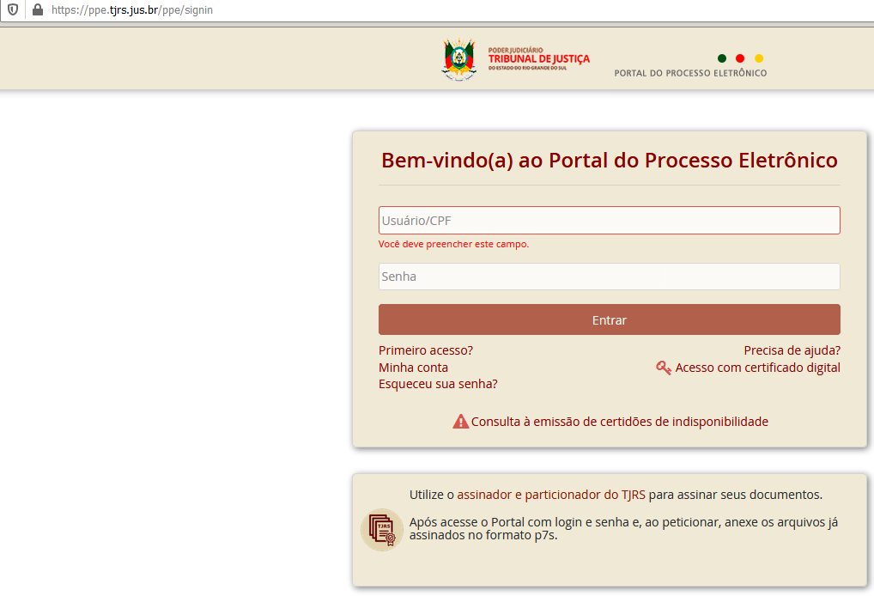
Tribunal de Justiça do Rio Grande do Sul | RS | NULL | https://www.tjrs.jus.br/ppe/signin
Tribunal de Justiça do Rio Grande do Sul | RS | NULL | https://www.tjrs.jus.br/ppe/processo/lista
Tribunal de Justiça do Rio Grande do Sul | RS | NULL | https://www.tjrs.jus.br/ppe/processo/lista
Tribunal de Justiça do Rio Grande do Sul | RS | NULL | https://www.tjrs.jus.br/ppe/signin
Tribunal de Justiça do Rio Grande do Sul | RS | NULL | https://www.tjrs.jus.br/ppe/processo/lista
Tribunal de Justiça do Rio Grande do Sul | RS | NULL | https://www.tjrs.jus.br/ppe/processo/lista
Tribunal de Justiça do Rio Grande do Sul | RS | NULL | https://www.tjrs.jus.br/ppe/signin
Tribunal de Justiça do Rio Grande do Sul | RS | NULL | https://www.tjrs.jus.br/ppe/processo/lista
Tribunal de Justiça do Rio Grande do Sul | RS | NULL | https://www.tjrs.jus.br/ppe/processo/lista
Tribunal de Justiça do Rio Grande do Sul | RS | NULL | https://www.tjrs.jus.br/ppe/signin
Tribunal de Justiça do Rio Grande do Sul | RS | NULL | https://www.tjrs.jus.br/ppe/processo/lista
Tribunal de Justiça do Rio Grande do Sul | RS | NULL | https://www.tjrs.jus.br/ppe/processo/lista
Tribunal de Justiça do Rio Grande do Sul | RS | NULL | https://www.tjrs.jus.br/ppe/signin
Tribunal de Justiça do Rio Grande do Sul | RS | NULL | https://www.tjrs.jus.br/ppe/processo/lista
Tribunal de Justiça do Rio Grande do Sul | RS | NULL | https://www.tjrs.jus.br/ppe/processo/lista
Tribunal de Justiça do Rio Grande do Sul | RS | NULL | https://www.tjrs.jus.br/ppe/signin
Tribunal de Justiça do Rio Grande do Sul | RS | NULL | https://www.tjrs.jus.br/ppe/processo/lista
Tribunal de Justiça do Rio Grande do Sul | RS | NULL | https://www.tjrs.jus.br/ppe/processo/lista
Tribunal de Justiça do Rio Grande do Sul | RS | NULL | https://www.tjrs.jus.br/ppe/signin
Tribunal de Justiça do Rio Grande do Sul | RS | NULL | https://www.tjrs.jus.br/ppe/processo/lista
Tribunal de Justiça do Rio Grande do Sul | RS | NULL | https://www.tjrs.jus.br/ppe/processo/lista
Tribunal de Justiça do Rio Grande do Sul | RS | NULL | https://www.tjrs.jus.br/ppe/signin
Tribunal de Justiça do Rio Grande do Sul | RS | NULL | https://www.tjrs.jus.br/ppe/processo/lista
Tribunal de Justiça do Rio Grande do Sul | RS | NULL | https://www.tjrs.jus.br/ppe/processo/lista | procurar o eproc do rs
Tribunal de Justiça do Rio Grande do Sul | RS | NULL | https://www.tjrs.jus.br/ppe/signin
Tribunal de Justiça do Rio Grande do Sul | RS | NULL | https://www.tjrs.jus.br/ppe/processo/lista
Tribunal de Justiça do Rio Grande do Sul | RS | NULL | https://www.tjrs.jus.br/ppe/processo/lista | https://eproc1g.tjrs.jus.br/eproc
Tribunal de Justiça do Rio Grande do Sul | RS | NULL | https://www.tjrs.jus.br/ppe/signin
Tribunal de Justiça do Rio Grande do Sul | RS | NULL | https://www.tjrs.jus.br/ppe/processo/lista | PROCESSOS INICIO 5 FUNCIONARAM NO EPROC. PROCESSOS INICIO 9 PRECISAMOS DE LOGIN E SENHA
Tribunal de Justiça do Rio Grande do Sul | RS | NULL | https://www.tjrs.jus.br/ppe/processo/lista
Tribunal de Justiça do Rio Grande do Sul | RS | NULL | https://www.tjrs.jus.br/ppe/signin
Tribunal de Justiça do Rio Grande do Sul | RS | NULL | https://www.tjrs.jus.br/ppe/processo/lista
...

5008
Descricao | Sigla | idtecnologiasite | URL |  | SEM NECESSIDADE DE CADASTRO
Tribunal de Justiça do Espírito Santo | ES | NULL | http://aplicativos.tjes.jus.br/consultaunificada/faces/pages/pesquisaSimplificada.xhtml | ok
Tribunal de Justiça do Espírito Santo | ES | NULL | https://sistemas.tjes.jus.br/pje/
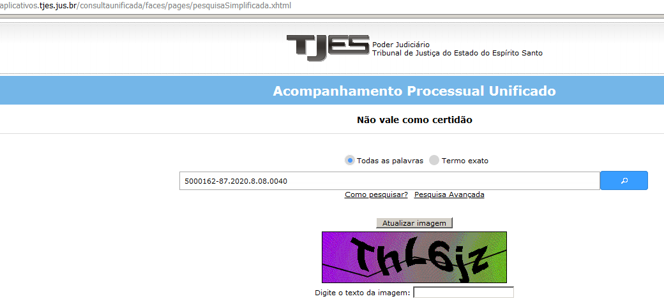
Tribunal de Justiça do Espírito Santo | ES | NULL | https://sistemas.tjes.jus.br/pje2g/
Tribunal de Justiça do Espírito Santo | ES | NULL | http://aplicativos.tjes.jus.br/consultaunificada/faces/pages/pesquisaSimplificada.xhtml
Tribunal de Justiça do Espírito Santo | ES | NULL | https://sistemas.tjes.jus.br/pje/
Tribunal de Justiça do Espírito Santo | ES | NULL | https://sistemas.tjes.jus.br/pje2g/
Tribunal de Justiça do Espírito Santo | ES | NULL | http://aplicativos.tjes.jus.br/consultaunificada/faces/pages/pesquisaSimplificada.xhtml
Tribunal de Justiça do Espírito Santo | ES | NULL | https://sistemas.tjes.jus.br/pje/
Tribunal de Justiça do Espírito Santo | ES | NULL | https://sistemas.tjes.jus.br/pje2g/
Tribunal de Justiça do Espírito Santo | ES | NULL | http://aplicativos.tjes.jus.br/consultaunificada/faces/pages/pesquisaSimplificada.xhtml
Tribunal de Justiça do Espírito Santo | ES | NULL | https://sistemas.tjes.jus.br/pje/
Tribunal de Justiça do Espírito Santo | ES | NULL | https://sistemas.tjes.jus.br/pje2g/ | ok
Tribunal de Justiça do Espírito Santo | ES | NULL | http://aplicativos.tjes.jus.br/consultaunificada/faces/pages/pesquisaSimplificada.xhtml
Tribunal de Justiça do Espírito Santo | ES | NULL | https://sistemas.tjes.jus.br/pje/
Tribunal de Justiça do Espírito Santo | ES | NULL | https://sistemas.tjes.jus.br/pje2g/
Tribunal de Justiça do Espírito Santo | ES | NULL | http://aplicativos.tjes.jus.br/consultaunificada/faces/pages/pesquisaSimplificada.xhtml
Tribunal de Justiça do Espírito Santo | ES | NULL | https://sistemas.tjes.jus.br/pje/ | encontrado | procurar eproc ES
Tribunal de Justiça do Espírito Santo | ES | NULL | https://sistemas.tjes.jus.br/pje2g/ |  | https://eproc.jfes.jus.br/eproc/
Tribunal de Justiça do Espírito Santo | ES | NULL | http://aplicativos.tjes.jus.br/consultaunificada/faces/pages/pesquisaSimplificada.xhtml |  | Para efetuar o login no sistema utilize sua OAB no padrão ES999999 (exemplo: ES001234) e senha do sistema Apolo.
Tribunal de Justiça do Espírito Santo | ES | NULL | https://sistemas.tjes.jus.br/pje/
Tribunal de Justiça do Espírito Santo | ES | NULL | https://sistemas.tjes.jus.br/pje2g/ |  | https://sistemas.tjes.jus.br/pje/login.seam
Tribunal de Justiça do Espírito Santo | ES | NULL | http://aplicativos.tjes.jus.br/consultaunificada/faces/pages/pesquisaSimplificada.xhtml
Tribunal de Justiça do Espírito Santo | ES | NULL | https://sistemas.tjes.jus.br/pje/ | ok
Tribunal de Justiça do Espírito Santo | ES | NULL | https://sistemas.tjes.jus.br/pje2g/
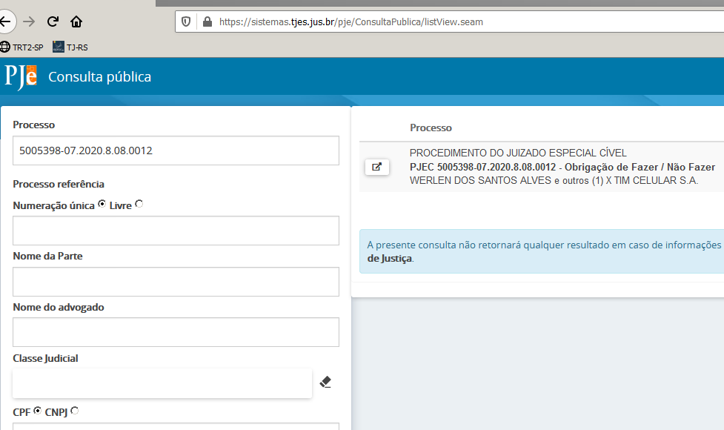
Tribunal de Justiça do Espírito Santo | ES | NULL | http://aplicativos.tjes.jus.br/consultaunificada/faces/pages/pesquisaSimplificada.xhtml
Tribunal de Justiça do Espírito Santo | ES | NULL | https://sistemas.tjes.jus.br/pje/
Tribunal de Justiça do Espírito Santo | ES | NULL | https://sistemas.tjes.jus.br/pje2g/
Tribunal de Justiça do Espírito Santo | ES | NULL | http://aplicativos.tjes.jus.br/consultaunificada/faces/pages/pesquisaSimplificada.xhtml
Tribunal de Justiça do Espírito Santo | ES | NULL | https://sistemas.tjes.jus.br/pje/
Tribunal de Justiça do Espírito Santo | ES | NULL | https://sistemas.tjes.jus.br/pje2g/
Tribunal de Justiça do Espírito Santo | ES | NULL | http://aplicativos.tjes.jus.br/consultaunificada/faces/pages/pesquisaSimplificada.xhtml
Tribunal de Justiça do Espírito Santo | ES | NULL | https://sistemas.tjes.jus.br/pje/
Tribunal de Justiça do Espírito Santo | ES | NULL | https://sistemas.tjes.jus.br/pje2g/
Tribunal de Justiça do Espírito Santo | ES | NULL | http://aplicativos.tjes.jus.br/consultaunificada/faces/pages/pesquisaSimplificada.xhtml
Tribunal de Justiça do Espírito Santo | ES | NULL | https://sistemas.tjes.jus.br/pje/
Tribunal de Justiça do Espírito Santo | ES | NULL | https://sistemas.tjes.jus.br/pje2g/ | ok
Tribunal de Justiça do Espírito Santo | ES | NULL | http://aplicativos.tjes.jus.br/consultaunificada/faces/pages/pesquisaSimplificada.xhtml
Tribunal de Justiça do Espírito Santo | ES | NULL | https://sistemas.tjes.jus.br/pje/
Tribunal de Justiça do Espírito Santo | ES | NULL | https://sistemas.tjes.jus.br/pje2g/
Tribunal de Justiça do Espírito Santo | ES | NULL | http://aplicativos.tjes.jus.br/consultaunificada/faces/pages/pesquisaSimplificada.xhtml
Tribunal de Justiça do Espírito Santo | ES | NULL | https://sistemas.tjes.jus.br/pje/
Tribunal de Justiça do Espírito Santo | ES | NULL | https://sistemas.tjes.jus.br/pje2g/
Tribunal de Justiça do Espírito Santo | ES | NULL | http://aplicativos.tjes.jus.br/consultaunificada/faces/pages/pesquisaSimplificada.xhtml
Tribunal de Justiça do Espírito Santo | ES | NULL | https://sistemas.tjes.jus.br/pje/
Tribunal de Justiça do Espírito Santo | ES | NULL | https://sistemas.tjes.jus.br/pje2g/ |  | CONSULTAS REALIZADAS PELO CAMPO CONSULTA PUBLICA
Tribunal de Justiça do Espírito Santo | ES | NULL | http://aplicativos.tjes.jus.br/consultaunificada/faces/pages/pesquisaSimplificada.xhtml
Tribunal de Justiça do Espírito Santo | ES | NULL | https://sistemas.tjes.jus.br/pje/
Tribunal de Justiça do Espírito Santo | ES | NULL | https://sistemas.tjes.jus.br/pje2g/
Tribunal de Justiça do Espírito Santo | ES | NULL | http://aplicativos.tjes.jus.br/consultaunificada/faces/pages/pesquisaSimplificada.xhtml |  | NAO TEMOS LOGIN E SENHA -
Tribunal de Justiça do Espírito Santo | ES | NULL | https://sistemas.tjes.jus.br/pje/
Tribunal de Justiça do Espírito Santo | ES | NULL | https://sistemas.tjes.jus.br/pje2g/
Tribunal de Justiça do Espírito Santo | ES | NULL | http://aplicativos.tjes.jus.br/consultaunificada/faces/pages/pesquisaSimplificada.xhtml
Tribunal de Justiça do Espírito Santo | ES | NULL | https://sistemas.tjes.jus.br/pje/ |  | TODOS OS PROCESSOS INICIADOS POR 5 ENCONTRADOS
Tribunal de Justiça do Espírito Santo | ES | NULL | https://sistemas.tjes.jus.br/pje2g/
...

5018
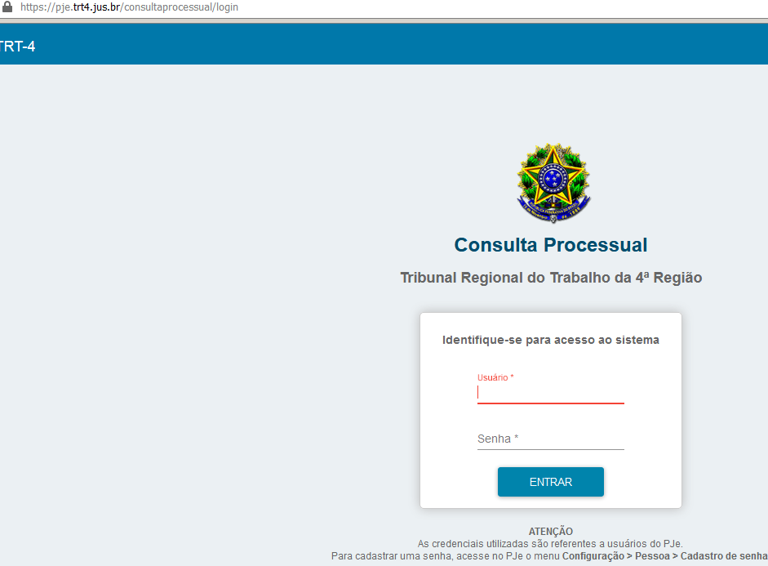
tribunal | idTribunal | Descricao | Sigla | idtecnologiasite | URL
5.04 | 5018 | TRT - 4ª Região | RS | 17 | https://pje.trt4.jus.br/consultaprocessual/consulta-terceiros
5.04 | 5018 | TRT - 4ª Região | RS | 17 | https://pje.trt4.jus.br/consultaprocessual/consulta-terceiros
5.04 | 5018 | TRT - 4ª Região | RS | 17 | https://pje.trt4.jus.br/consultaprocessual/consulta-terceiros
5.04 | 5018 | TRT - 4ª Região | RS | 17 | https://pje.trt4.jus.br/consultaprocessual/login
5.04 | 5018 | TRT - 4ª Região | RS | 17 | https://pje.trt4.jus.br/consultaprocessual/login
5.04 | 5018 | TRT - 4ª Região | RS | 17 | https://pje.trt4.jus.br/consultaprocessual/login

 |  |  |  |  |  | TODOS OS PROCESSOS ENCONTRADO NESTA URL https://pje.trt4.jus.br/consultaprocessual/login

 |  |  |  |  |  | LOGIN E SENHA OK

5020
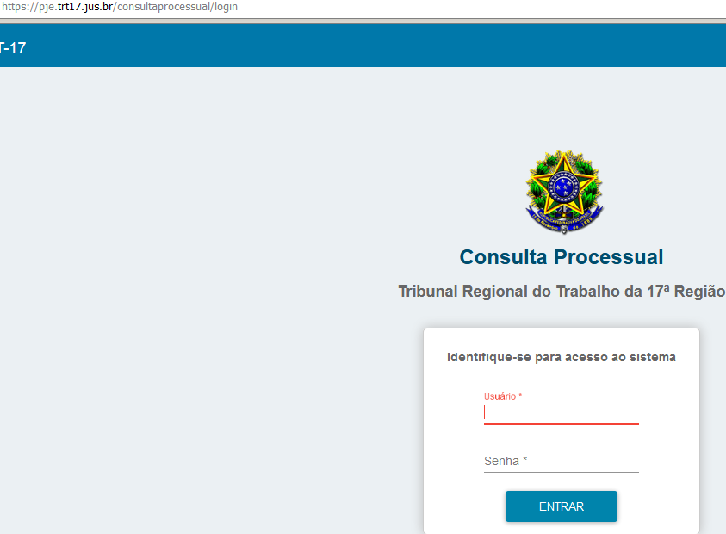
tribunal | idTribunal | Descricao | Sigla | idtecnologiasite | URL
5.17 | 5020 | TRT - 17ª Região | ES | 17 | https://pje.trt17.jus.br/consultaprocessual/consulta-terceiros
5.17 | 5020 | TRT - 17ª Região | ES | 17 | https://pje.trt17.jus.br/consultaprocessual/consulta-terceiros
5.17 | 5020 | TRT - 17ª Região | ES | 17 | https://pje.trt17.jus.br/consultaprocessual/consulta-terceiros
5.17 | 5020 | TRT - 17ª Região | ES | 17 | https://pje.trt17.jus.br/consultaprocessual/login
5.17 | 5020 | TRT - 17ª Região | ES | 17 | https://pje.trt17.jus.br/consultaprocessual/login
5.17 | 5020 | TRT - 17ª Região | ES | 17 | https://pje.trt17.jus.br/consultaprocessual/login

 |  |  |  |  |  | TODOS OS PROCESSOS ENCONTRADO NESTA URL https://pje.trt17.jus.br/consultaprocessual/login

 |  |  |  |  |  | LOGIN E SENHA OK

5024
tribunal | idTribunal | Descricao | Sigla | idtecnologiasite | URL | LOGIN E SENHA OK
5.12 | 5024 | TRT - 12 Região | SC | 17 | https://pje.trt12.jus.br/consultaprocessual/consulta-terceiros
5.12 | 5024 | TRT - 12 Região | SC | 17 | https://pje.trt12.jus.br/consultaprocessual/login
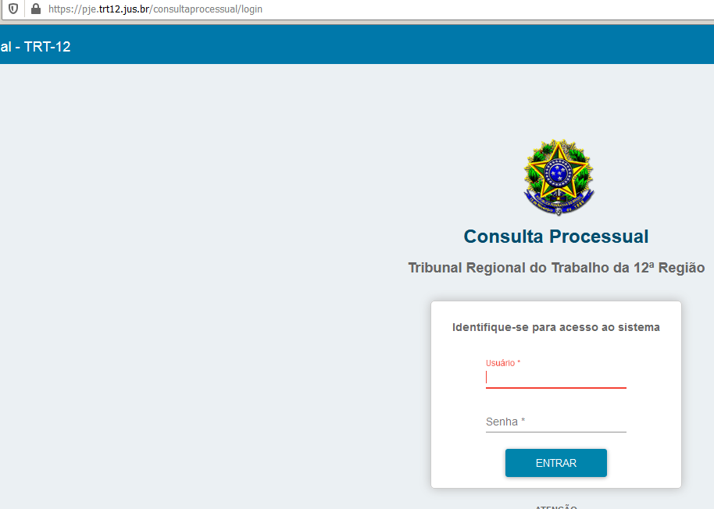

 |  |  |  |  |  | TODOS OS PROCESSOS ENCONTRADO NESTA URL https://pje.trt12.jus.br/consultaprocessual/login

5037
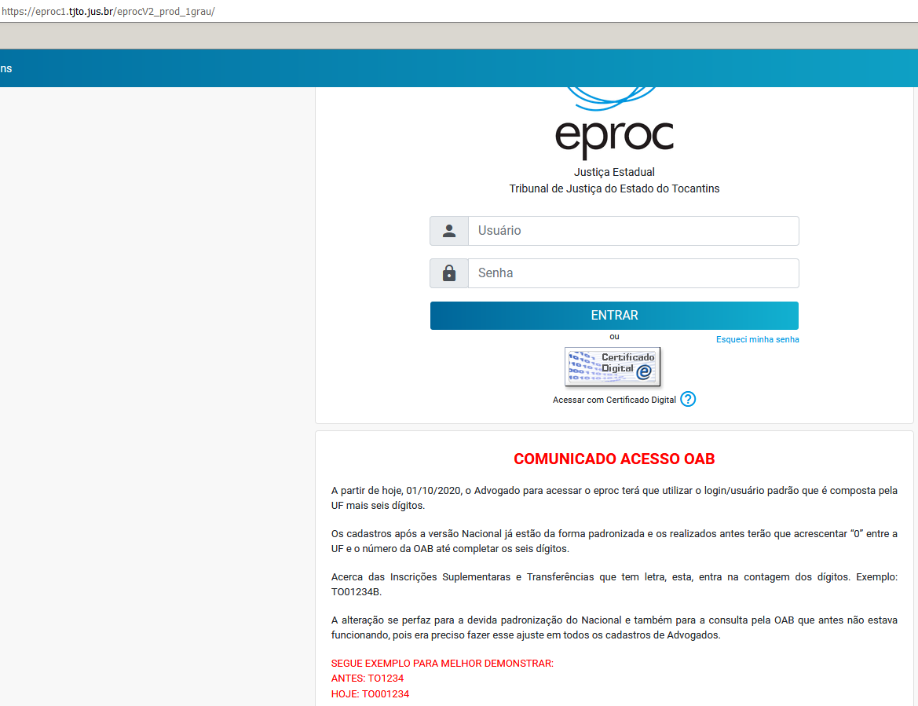
Numero | tribunal | idTribunal | Descricao | Sigla | idtecnologiasite | URL
0033957-28.2020.8.27.2729 | 8.27 | 5037 | Tribunal de Justiça do Tocantins | TO | NULL | https://consultaeproc.tjto.jus.br
0033957-28.2020.8.27.2729 | 8.27 | 5037 | Tribunal de Justiça do Tocantins | TO | NULL | https://consultaeproc.tjto.jus.br

 |  |  |  |  |  |  | https://eproc1.tjto.jus.br/eprocV2_prod_1grau/

4003
numero | tribunal | idtribunal
0000763-64.2020.8.05.0105 | 8.05 | 4003 | NULL | ok | https://projudi.tjba.jus.br/projudi/
0000765-34.2020.8.05.0105 | 8.05 | 4003 | NULL
0000782-70.2020.8.05.0105 | 8.05 | 4003 | NULL
0000783-55.2020.8.05.0105 | 8.05 | 4003 | NULL
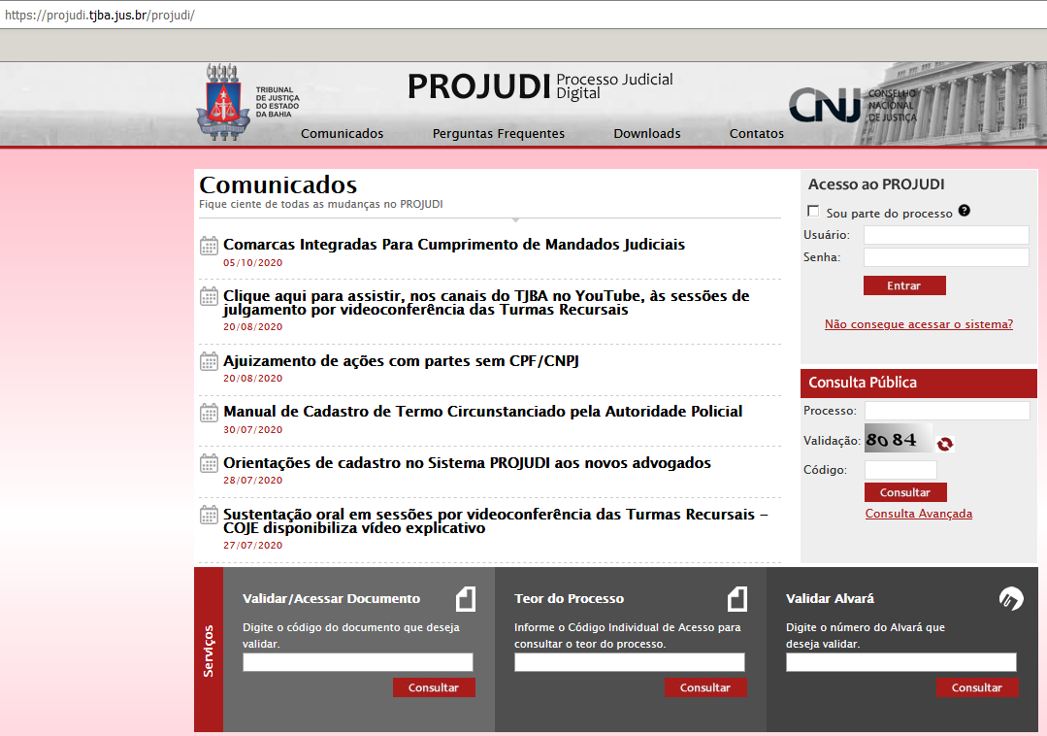
0000789-62.2020.8.05.0105 | 8.05 | 4003 | NULL
0000805-97.2020.8.05.0078 | 8.05 | 4003 | NULL
0000811-23.2020.8.05.0105 | 8.05 | 4003 | NULL
0000822-31.2020.8.05.0112 | 8.05 | 4003 | NULL
0000824-98.2020.8.05.0112 | 8.05 | 4003 | NULL
0000825-83.2020.8.05.0112 | 8.05 | 4003 | NULL
0000827-53.2020.8.05.0112 | 8.05 | 4003 | NULL
0000828-38.2020.8.05.0112 | 8.05 | 4003 | NULL
0000836-15.2020.8.05.0112 | 8.05 | 4003 | NULL | ok
0000838-82.2020.8.05.0112 | 8.05 | 4003 | NULL
0000839-67.2020.8.05.0112 | 8.05 | 4003 | NULL
0000845-74.2020.8.05.0112 | 8.05 | 4003 | NULL
0000848-29.2020.8.05.0112 | 8.05 | 4003 | NULL
0000849-14.2020.8.05.0112 | 8.05 | 4003 | NULL
0000850-96.2020.8.05.0112 | 8.05 | 4003 | NULL
0000858-73.2020.8.05.0112 | 8.05 | 4003 | NULL
0000861-28.2020.8.05.0112 | 8.05 | 4003 | NULL
0000862-13.2020.8.05.0112 | 8.05 | 4003 | NULL
0000863-95.2020.8.05.0112 | 8.05 | 4003 | NULL
0000864-80.2020.8.05.0112 | 8.05 | 4003 | NULL
0000869-05.2020.8.05.0112 | 8.05 | 4003 | NULL
0000873-42.2020.8.05.0112 | 8.05 | 4003 | NULL
0000874-27.2020.8.05.0112 | 8.05 | 4003 | NULL
0000875-12.2020.8.05.0112 | 8.05 | 4003 | NULL
0000876-94.2020.8.05.0112 | 8.05 | 4003 | NULL
0000877-79.2020.8.05.0112 | 8.05 | 4003 | NULL |  | CONSULTAS REALIZADAS PELO CAMPO CONSULTA PUBLICA
0001043-76.2020.8.05.0059 | 8.05 | 4003 | NULL
0001055-90.2020.8.05.0059 | 8.05 | 4003 | NULL
0001056-75.2020.8.05.0059 | 8.05 | 4003 | NULL
0001057-60.2020.8.05.0059 | 8.05 | 4003 | NULL |  | NAO TEMOS LOGIN E SENHA -
0001064-52.2020.8.05.0059 | 8.05 | 4003 | NULL
0001065-37.2020.8.05.0059 | 8.05 | 4003 | NULL
0001066-22.2020.8.05.0059 | 8.05 | 4003 | NULL
0001070-59.2020.8.05.0059 | 8.05 | 4003 | NULL |  | PROCESSOS COM INICIO 8 NAO ENCONTRADOS
0001076-66.2020.8.05.0059 | 8.05 | 4003 | NULL
...
numero | tribunal | idtribunal
0001093-05.2020.8.05.0059 | 8.05 | 4003 | NULL
0001097-42.2020.8.05.0059 | 8.05 | 4003 | NULL |  | https://pje.tjba.jus.br/pje-web/Processo/ConsultaProcesso/listView.seam
0001098-27.2020.8.05.0059 | 8.05 | 4003 | NULL
0001131-17.2020.8.05.0059 | 8.05 | 4003 | NULL
0001132-02.2020.8.05.0059 | 8.05 | 4003 | NULL
0001365-52.2020.8.05.0106 | 8.05 | 4003 | NULL
0001404-86.2020.8.05.0126 | 8.05 | 4003 | NULL |  | TODOS PROCESSOS COM INICIO 8 ENCONTRADOS COM A URL ACIMA
0001423-92.2020.8.05.0126 | 8.05 | 4003 | NULL
0001424-77.2020.8.05.0126 | 8.05 | 4003 | NULL
0001437-76.2020.8.05.0126 | 8.05 | 4003 | NULL
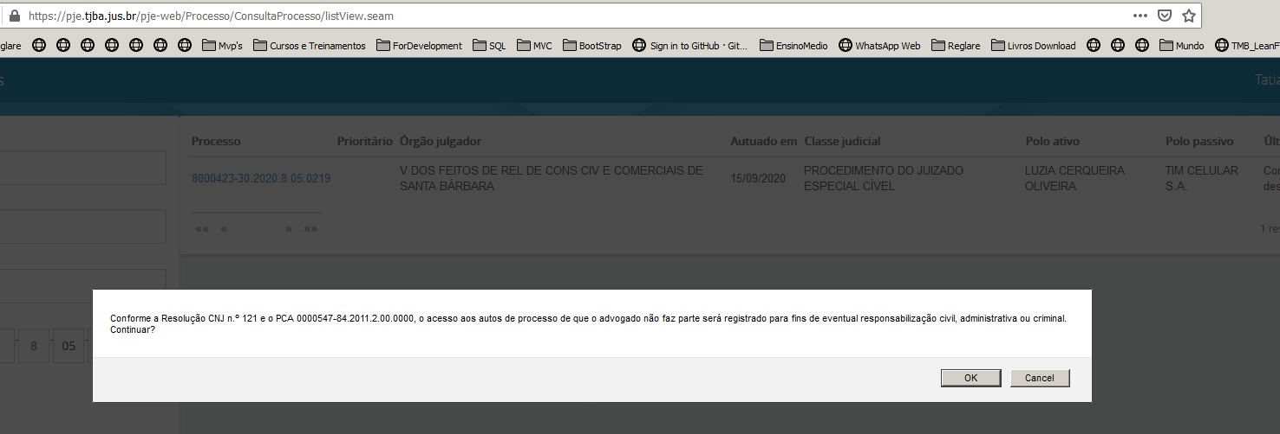
0001448-08.2020.8.05.0126 | 8.05 | 4003 | NULL
0001497-55.2020.8.05.0027 | 8.05 | 4003 | NULL
0001521-83.2020.8.05.0027 | 8.05 | 4003 | NULL
0001582-71.2020.8.05.0211 | 8.05 | 4003 | NULL
0001586-11.2020.8.05.0211 | 8.05 | 4003 | NULL
0001599-10.2020.8.05.0211 | 8.05 | 4003 | NULL
0001602-62.2020.8.05.0211 | 8.05 | 4003 | NULL
0001607-84.2020.8.05.0211 | 8.05 | 4003 | NULL
0001622-53.2020.8.05.0211 | 8.05 | 4003 | NULL
0001625-08.2020.8.05.0211 | 8.05 | 4003 | NULL
0001685-58.2020.8.05.0250 | 8.05 | 4003 | NULL
0001697-72.2020.8.05.0250 | 8.05 | 4003 | NULL
0001739-24.2020.8.05.0250 | 8.05 | 4003 | NULL
0001752-23.2020.8.05.0250 | 8.05 | 4003 | NULL
0001772-48.2020.8.05.0271 | 8.05 | 4003 | NULL
0001797-86.2020.8.05.0004 | 8.05 | 4003 | NULL
0001872-28.2020.8.05.0004 | 8.05 | 4003 | NULL
0001875-22.2020.8.05.0088 | 8.05 | 4003 | NULL
0001876-07.2020.8.05.0088 | 8.05 | 4003 | NULL
0001877-89.2020.8.05.0088 | 8.05 | 4003 | NULL
0001878-74.2020.8.05.0088 | 8.05 | 4003 | NULL
0001885-66.2020.8.05.0088 | 8.05 | 4003 | NULL
0001903-87.2020.8.05.0088 | 8.05 | 4003 | NULL
...

3002
codigo_monitorado | forum | numeraao | numero | tribunal |  | https://projudi.tjmt.jus.br/projudi/
10025650920208110010 | 10 | 1002565 | 1002565-09.2020.8.11.0010 | 8.11
10025669120208110010 | 10 | 1002566 | 1002566-91.2020.8.11.0010 | 8.11 | OK
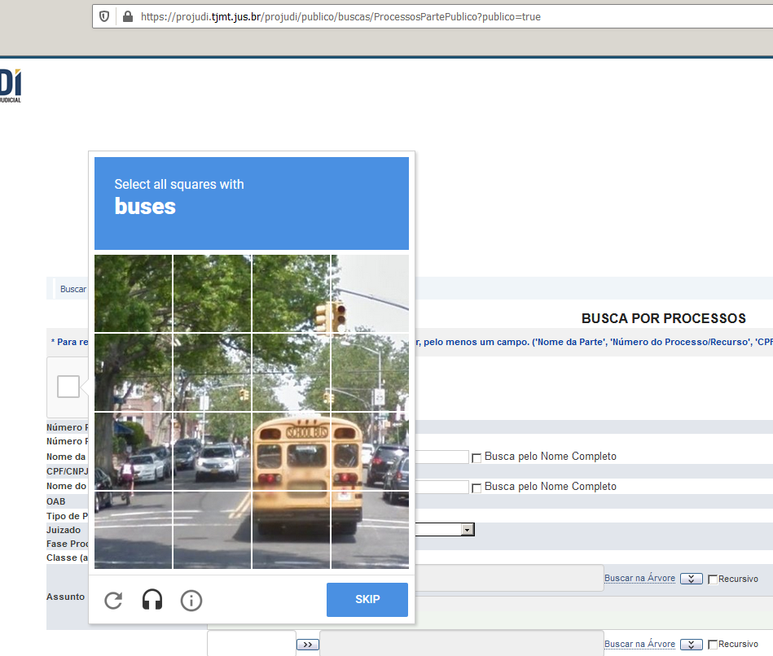
10185191920208110003 | 3 | 1018519 | 1018519-19.2020.8.11.0003 | 8.11
10185200420208110003 | 3 | 1018520 | 1018520-04.2020.8.11.0003 | 8.11
10186352520208110003 | 3 | 1018635 | 1018635-25.2020.8.11.0003 | 8.11
10186361020208110003 | 3 | 1018636 | 1018636-10.2020.8.11.0003 | 8.11
10186379220208110003 | 3 | 1018637 | 1018637-92.2020.8.11.0003 | 8.11
10186387720208110003 | 3 | 1018638 | 1018638-77.2020.8.11.0003 | 8.11
10186396220208110003 | 3 | 1018639 | 1018639-62.2020.8.11.0003 | 8.11
10188223320208110003 | 3 | 1018822 | 1018822-33.2020.8.11.0003 | 8.11
10231458420208110002 | 2 | 1023145 | 1023145-84.2020.8.11.0002 | 8.11
10231605320208110002 | 2 | 1023160 | 1023160-53.2020.8.11.0002 | 8.11
10232470920208110002 | 2 | 1023247 | 1023247-09.2020.8.11.0002 | 8.11
10235849520208110002 | 2 | 1023584 | 1023584-95.2020.8.11.0002 | 8.11
10239807220208110002 | 2 | 1023980 | 1023980-72.2020.8.11.0002 | 8.11
10241799420208110002 | 2 | 1024179 | 1024179-94.2020.8.11.0002 | 8.11
10244154620208110002 | 2 | 1024415 | 1024415-46.2020.8.11.0002 | 8.11
10244171620208110002 | 2 | 1024417 | 1024417-16.2020.8.11.0002 | 8.11
10246008420208110002 | 2 | 1024600 | 1024600-84.2020.8.11.0002 | 8.11
10246545020208110002 | 2 | 1024654 | 1024654-50.2020.8.11.0002 | 8.11
10246700420208110002 | 2 | 1024670 | 1024670-04.2020.8.11.0002 | 8.11
10248026120208110002 | 2 | 1024802 | 1024802-61.2020.8.11.0002 | 8.11
10248147520208110002 | 2 | 1024814 | 1024814-75.2020.8.11.0002 | 8.11
10249134520208110002 | 2 | 1024913 | 1024913-45.2020.8.11.0002 | 8.11
10249610420208110002 | 2 | 1024961 | 1024961-04.2020.8.11.0002 | 8.11
10249706320208110002 | 2 | 1024970 | 1024970-63.2020.8.11.0002 | 8.11
10250425020208110002 | 2 | 1025042 | 1025042-50.2020.8.11.0002 | 8.11
10254227320208110002 | 2 | 1025422 | 1025422-73.2020.8.11.0002 | 8.11
10336954420208110001 | 1 | 1033695 | 1033695-44.2020.8.11.0001 | 8.11 | ok
10339085020208110001 | 1 | 1033908 | 1033908-50.2020.8.11.0001 | 8.11
10339319320208110001 | 1 | 1033931 | 1033931-93.2020.8.11.0001 | 8.11 |  | NAO TEMOS LOGIN E SENHA
10339388520208110001 | 1 | 1033938 | 1033938-85.2020.8.11.0001 | 8.11
10339491720208110001 | 1 | 1033949 | 1033949-17.2020.8.11.0001 | 8.11
10339552420208110001 | 1 | 1033955 | 1033955-24.2020.8.11.0001 | 8.11
10339621620208110001 | 1 | 1033962 | 1033962-16.2020.8.11.0001 | 8.11 |  | NENHUM PROCESSO ENCONTRADO
10340972820208110001 | 1 | 1034097 | 1034097-28.2020.8.11.0001 | 8.11
10341085720208110001 | 1 | 1034108 | 1034108-57.2020.8.11.0001 | 8.11
10341146420208110001 | 1 | 1034114 | 1034114-64.2020.8.11.0001 | 8.11
10341180420208110001 | 1 | 1034118 | 1034118-04.2020.8.11.0001 | 8.11 |  | CONSULTAS REALIZADAS PELO CAMPO CONSULTA PROCESSUAL
...

4004
forum | numeracao | numero | tribunal | idtribunal |  | https://projudi.tjpi.jus.br/projudi/
0114 | 0000149 | 0000149-16.2013.8.18.0114 | 8.18 | 4004 | ok
0057 | 0000169 | 0000169-81.2013.8.18.0057 | 8.18 | 4004
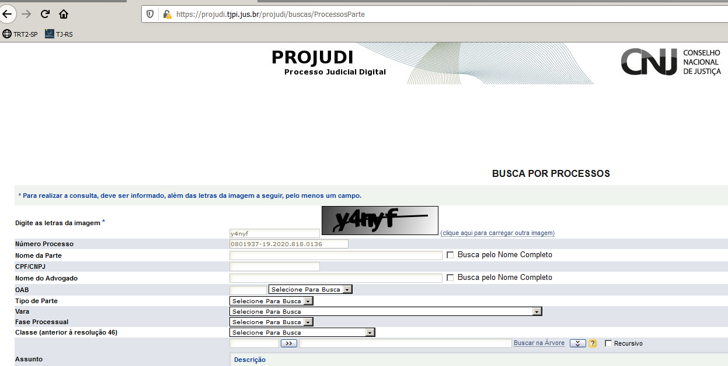
0092 | 0000227 | 0000227-71.2016.8.18.0092 | 8.18 | 4004
0140 | 0006975 | 0006975-77.2013.8.18.0140 | 8.18 | 4004 | ok
0024 | 0011102 | 0011102-76.2017.8.18.0024 | 8.18 | 4004
0040 | 0800263 | 0800263-03.2020.8.18.0040 | 8.18 | 4004
0082 | 0800335 | 0800335-58.2020.8.18.0082 | 8.18 | 4004 | ok
0069 | 0800535 | 0800535-07.2020.8.18.0069 | 8.18 | 4004
0011 | 0800536 | 0800536-69.2020.8.18.0011 | 8.18 | 4004
0155 | 0800830 | 0800830-77.2020.8.18.0155 | 8.18 | 4004
0155 | 0800856 | 0800856-75.2020.8.18.0155 | 8.18 | 4004 | ok
0009 | 0801687 | 0801687-76.2020.8.18.0009 | 8.18 | 4004
0167 | 0801720 | 0801720-77.2020.8.18.0167 | 8.18 | 4004
0167 | 0801730 | 0801730-24.2020.8.18.0167 | 8.18 | 4004
0167 | 0801798 | 0801798-71.2020.8.18.0167 | 8.18 | 4004
0167 | 0801833 | 0801833-31.2020.8.18.0167 | 8.18 | 4004
0167 | 0801840 | 0801840-23.2020.8.18.0167 | 8.18 | 4004
0164 | 0801849 | 0801849-91.2020.8.18.0164 | 8.18 | 4004 | ok
0136 | 0801937 | 0801937-19.2020.8.18.0136 | 8.18 | 4004
0143 | 0801944 | 0801944-87.2020.8.18.0143 | 8.18 | 4004
0162 | 0802216 | 0802216-24.2020.8.18.0162 | 8.18 | 4004
0123 | 0803518 | 0803518-11.2020.8.18.0123 | 8.18 | 4004 | ok | NAO TEMOS LOGIN E SENHA

 |  |  |  |  |  | NENHUM PROCESSO ENCONTRADO

 |  |  |  |  |  | CONSULTAS REALIZADAS PELO CAMPO CONSULTA PROCESSUAL
...

5035
forum | numeracao | numero | tribunal | idtribunal | https://projudi.tjrr.jus.br/projudi/
0010 | 0822521 | 0822521-59.2020.8.23.0010 | 8.23 | 5035
0010 | 0822879 | 0822879-24.2020.8.23.0010 | 8.23 | 5035
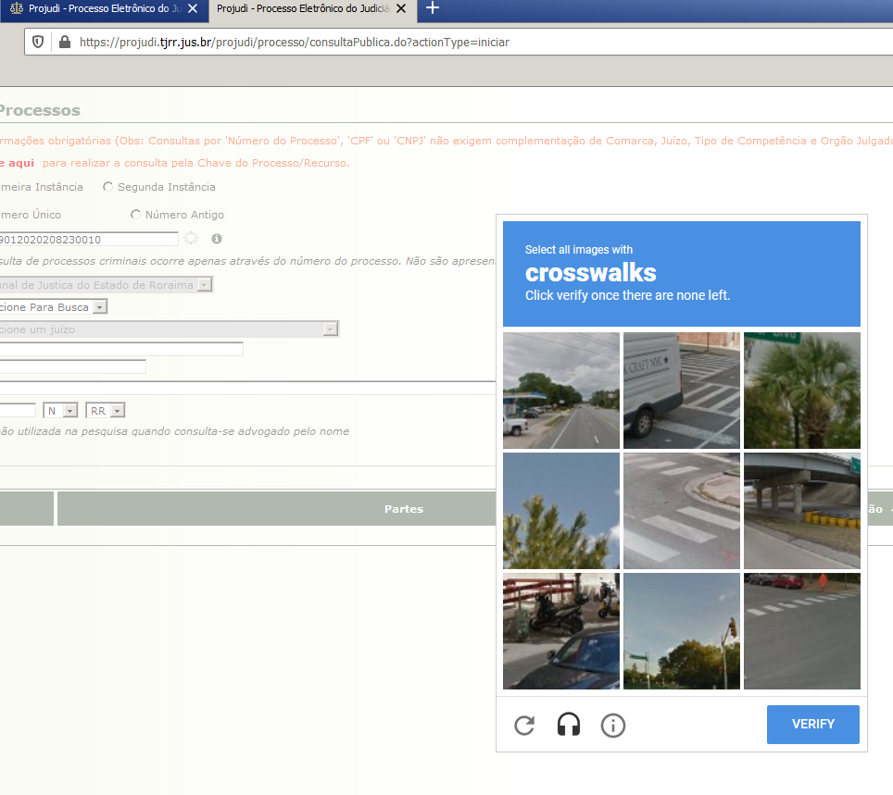
0010 | 0823528 | 0823528-86.2020.8.23.0010 | 8.23 | 5035
0010 | 0823901 | 0823901-20.2020.8.23.0010 | 8.23 | 5035

 |  |  |  |  | CONSULTAS REALIZADAS PELO CAMPO CONSULTA PUBLICA

 |  |  |  |  | NAO TEMOS LOGIN E SENHA -

 |  |  |  |  | TODOS OS PROCESSOS ENCONTRADOS

4007
numeracao | numero | tribunal | idtribunal | https://projudi.tjrn.jus.br/projudi/
800229 | 0800229-91.2020.8.20.5142 | 8.20 | 4007
800287 | 0800287-64.2020.8.20.5152 | 8.20 | 4007
800288 | 0800288-49.2020.8.20.5152 | 8.20 | 4007
800294 | 0800294-56.2020.8.20.5152 | 8.20 | 4007 | http://www.tjrn.jus.br/pje/
800295 | 0800295-41.2020.8.20.5152 | 8.20 | 4007
800312 | 0800312-19.2020.8.20.5139 | 8.20 | 4007
800348 | 0800348-19.2020.8.20.5153 | 8.20 | 4007
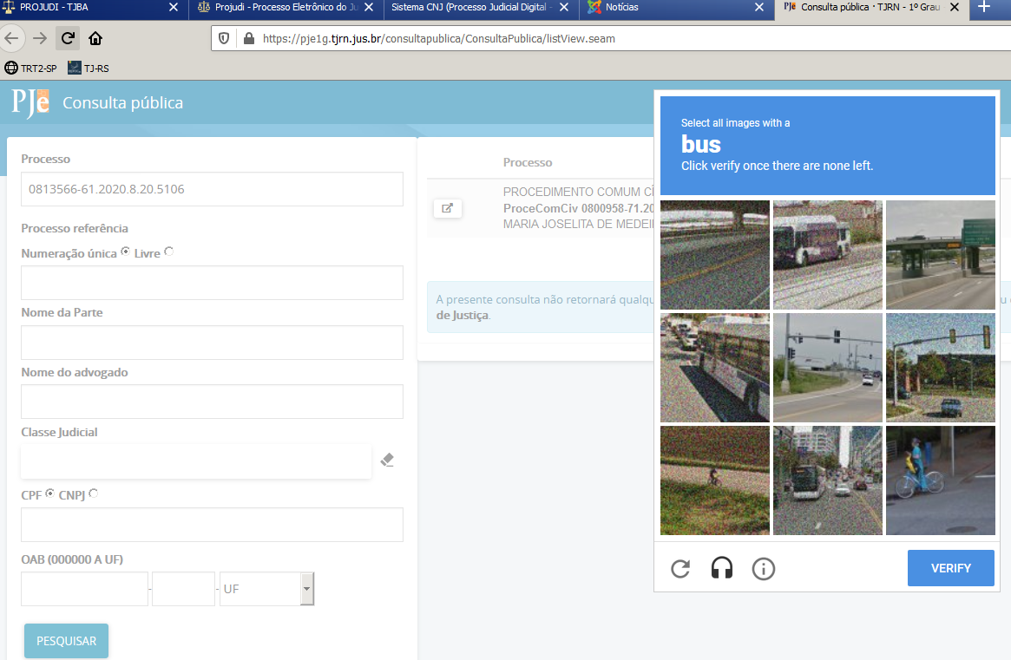
800391 | 0800391-64.2020.8.20.5117 | 8.20 | 4007
800423 | 0800423-93.2020.8.20.5109 | 8.20 | 4007
800439 | 0800439-79.2020.8.20.5163 | 8.20 | 4007
800475 | 0800475-69.2020.8.20.5148 | 8.20 | 4007
800510 | 0800510-90.2020.8.20.5160 | 8.20 | 4007
800577 | 0800577-72.2020.8.20.5122 | 8.20 | 4007
800656 | 0800656-72.2020.8.20.5115 | 8.20 | 4007
800958 | 0800958-71.2020.8.20.5125 | 8.20 | 4007
801034 | 0801034-34.2020.8.20.5113 | 8.20 | 4007
801037 | 0801037-86.2020.8.20.5113 | 8.20 | 4007
801147 | 0801147-46.2020.8.20.5126 | 8.20 | 4007
801851 | 0801851-31.2020.8.20.5103 | 8.20 | 4007
802647 | 0802647-28.2020.8.20.5101 | 8.20 | 4007
802662 | 0802662-94.2020.8.20.5101 | 8.20 | 4007
802783 | 0802783-25.2020.8.20.5101 | 8.20 | 4007
802820 | 0802820-52.2020.8.20.5101 | 8.20 | 4007
803001 | 0803001-56.2020.8.20.5100 | 8.20 | 4007
803214 | 0803214-38.2020.8.20.5108 | 8.20 | 4007
808059 | 0808059-65.2020.8.20.5124 | 8.20 | 4007
808347 | 0808347-13.2020.8.20.5124 | 8.20 | 4007
808705 | 0808705-75.2020.8.20.5124 | 8.20 | 4007
808752 | 0808752-49.2020.8.20.5124 | 8.20 | 4007
813155 | 0813155-18.2020.8.20.5106 | 8.20 | 4007 | CONSULTAS REALIZADAS PELO CAMPO CONSULTA PUBLICA
813189 | 0813189-90.2020.8.20.5106 | 8.20 | 4007
813242 | 0813242-71.2020.8.20.5106 | 8.20 | 4007
813247 | 0813247-93.2020.8.20.5106 | 8.20 | 4007
813264 | 0813264-32.2020.8.20.5106 | 8.20 | 4007 | NAO TEMOS LOGIN E SENHA -
813301 | 0813301-59.2020.8.20.5106 | 8.20 | 4007
813566 | 0813566-61.2020.8.20.5106 | 8.20 | 4007
813570 | 0813570-98.2020.8.20.5106 | 8.20 | 4007
813622 | 0813622-12.2020.8.20.5004 | 8.20 | 4007 | TODOS OS PROCESSOS ENCONTRADOS
...

3004
numero | tribunal | idtribunal |  | https://projudi.tjma.jus.br/projudi/
0800451-81.2020.8.10.0019 | 8.10 | 3004 | ok
0800452-66.2020.8.10.0019 | 8.10 | 3004
0800674-32.2020.8.10.0149 | 8.10 | 3004
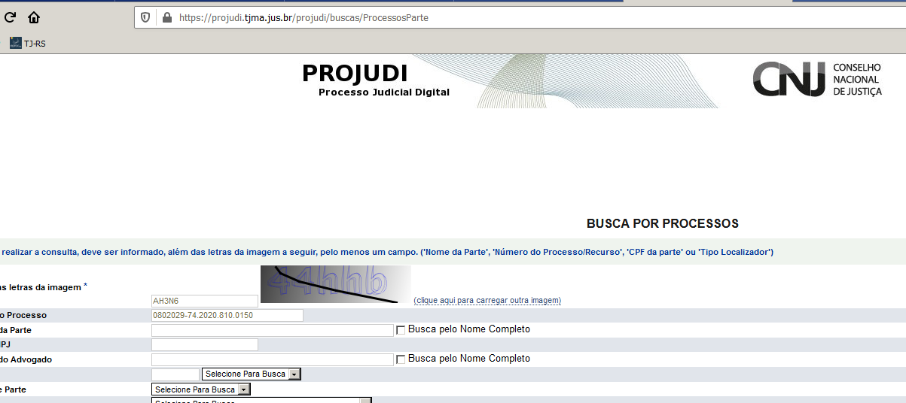
0800756-98.2020.8.10.0008 | 8.10 | 3004
0800760-03.2020.8.10.0149 | 8.10 | 3004
0800796-80.2020.8.10.0008 | 8.10 | 3004
0800838-08.2020.8.10.0016 | 8.10 | 3004 | ok
0800843-22.2020.8.10.0148 | 8.10 | 3004
0800847-59.2020.8.10.0148 | 8.10 | 3004
0800858-96.2020.8.10.0016 | 8.10 | 3004
0800868-42.2020.8.10.0081 | 8.10 | 3004
0801201-75.2020.8.10.0054 | 8.10 | 3004
0801277-28.2020.8.10.0013 | 8.10 | 3004
0801293-53.2020.8.10.0151 | 8.10 | 3004
0801553-62.2020.8.10.0012 | 8.10 | 3004
0801559-69.2020.8.10.0012 | 8.10 | 3004
0801640-82.2020.8.10.0023 | 8.10 | 3004
0801665-26.2020.8.10.0046 | 8.10 | 3004 | ok
0801727-66.2020.8.10.0046 | 8.10 | 3004
0801738-95.2020.8.10.0046 | 8.10 | 3004
0801749-23.2020.8.10.0015 | 8.10 | 3004
0802027-07.2020.8.10.0150 | 8.10 | 3004 |  | NAO TEMOS LOGIN E SENHA
0802029-74.2020.8.10.0150 | 8.10 | 3004 | ok
0802630-49.2020.8.10.0031 | 8.10 | 3004
0802650-40.2020.8.10.0031 | 8.10 | 3004
0802809-92.2020.8.10.0027 | 8.10 | 3004 |  | NENHUM PROCESSO ENCONTRADO
0812336-29.2020.8.10.0040 | 8.10 | 3004
0826842-30.2020.8.10.0001 | 8.10 | 3004 | ok
0827800-16.2020.8.10.0001 | 8.10 | 3004
 |  |  |  | CONSULTAS REALIZADAS PELO CAMPO CONSULTA PROCESSUAL
...

